验收
一. | 总览模块
 | 应当显示资源空间ID，用于用户设备信息地址请求，便于后期分库分表。

二. | 项目
 | 1. | 项目列表去掉分页，太丑且没必要

 | 2. | 新建项目，应当增加显示名，项目列表页显示显示名。

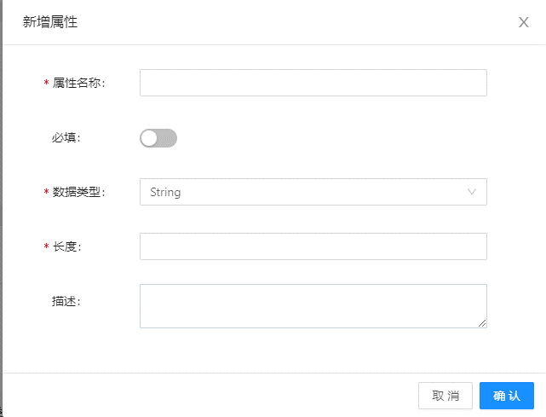
三. | 产品
 | 1. | 约束页面优化
 |  | a. | 原型图
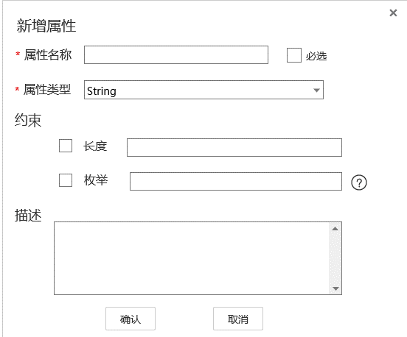
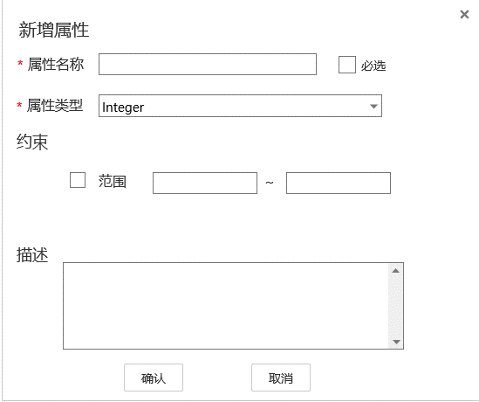

 |  | b. | 优化与变更
 |  |  | 1) | 约束部分，每条数据增加一个CheckBox
 |  |  | 2) | 枚举型约束，后面加个问号，用户鼠标移上去，显示帮助信息，"不同枚举值用;分隔"
 |  |  | 3) | 首次进入该界面，字符串类型没有显示枚举（BUG）
 |  | c. | 其他
 |  |  | 必选建议按文档中排版，当前的做法有些华而不实。

 | 2. | 新建产品优化
 |  | 1） | 增加产品显示名
 |  | 2） | 协议与数据格式逻辑拉取优化
 |  |  | 可用的协议类型和数据格式从后端拉取。
 |  |  | 数据格式绑定在协议下：
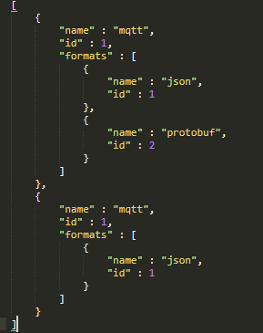

四. | 设备
 | 1. | 批量设备注册，Excel模板不支持Office打开(Bug)
 |  | 建议上传Json，让用户自己导出Json，但提供给用户导表工具。
 |  | 使用Json批量注册，可使项目拓展性更强。

五. | 群组
 | 1. | 删除群组逻辑优化
 |  | 删除群组节点，不需要先删除子群组，而是把这个群组节点和子群组全部删除
 | 2. | 绑定设备的搜索项，不支持模糊查询
 | 3. | 所有群组是根结点，点击后查不到子节点的数据
 | 4. | 群组点击中间节点，查询不到子群组的设备
 | 5. | 群组支持中文名

六. | 规则
 | 1. | 规则列表不应该看到其他人的规则
 | 2. | 规则名称要支持中文

七. | 主题订阅
 | 1. | 新增订阅应显示主题名称，不是主题Id
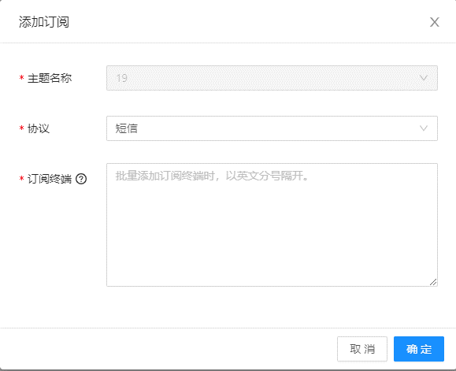

 | 2. | 批量订阅，使用分好分隔，没有生成多条订阅
 | 3. | 订阅列表不应看到其他人的订阅

八. | 其他
 | 1. | Id显示优化
 |  | Id自增显得十分不正是，建议Id从10亿开始自增，或者使用雪花算法，显示16进制的完整Long
 | 2. | 各模块逻辑名和显示名的问题
 |  | 如果没有显示名，那么逻辑名应支持中文。要么就要加上显示名。

总览
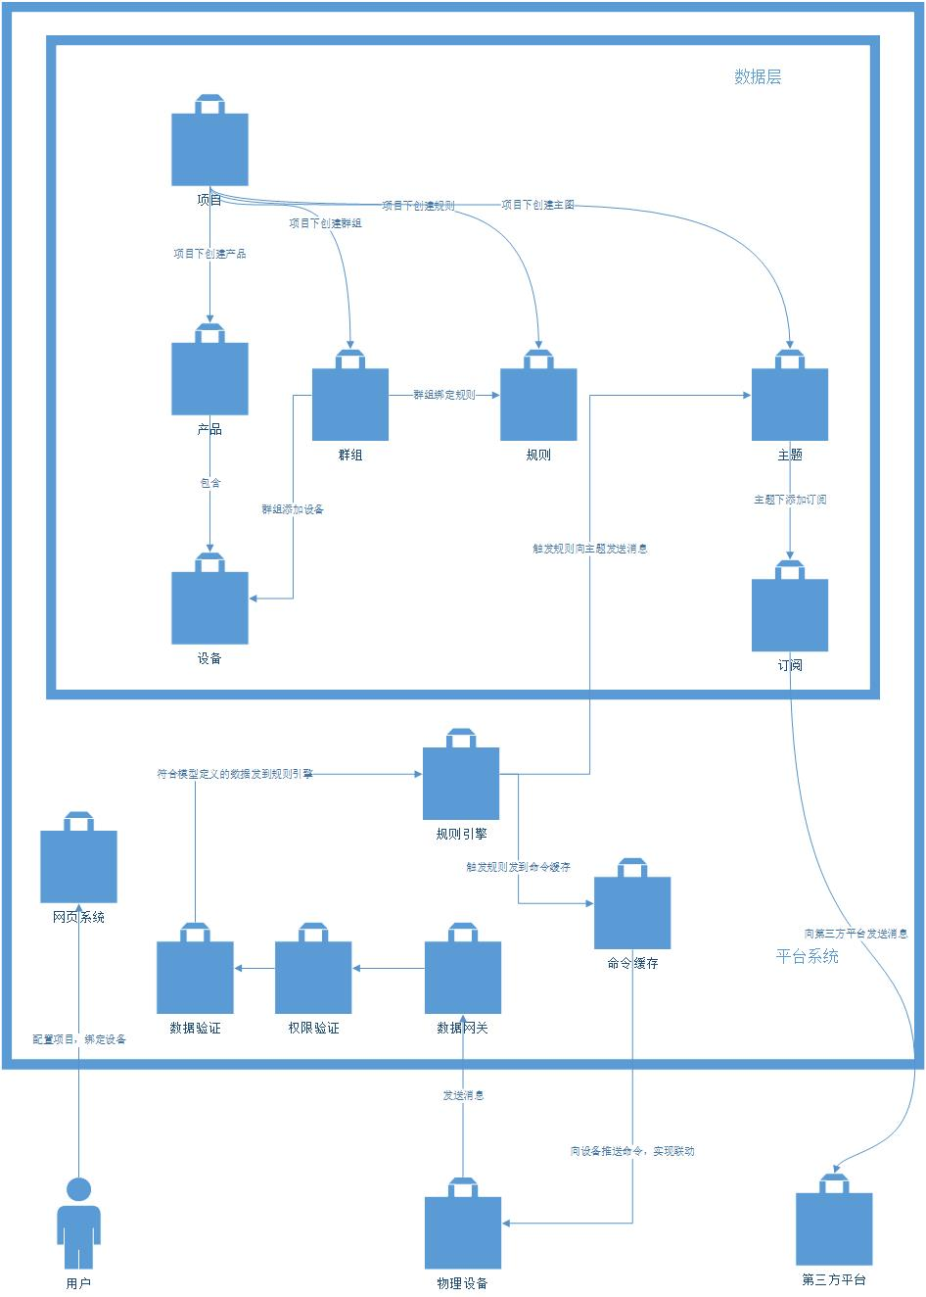
一. | 功能概述
 | 向用户展示各协议的域名，总体设置的项目、产品、设备、规则和主题数量
二. | UE概要图
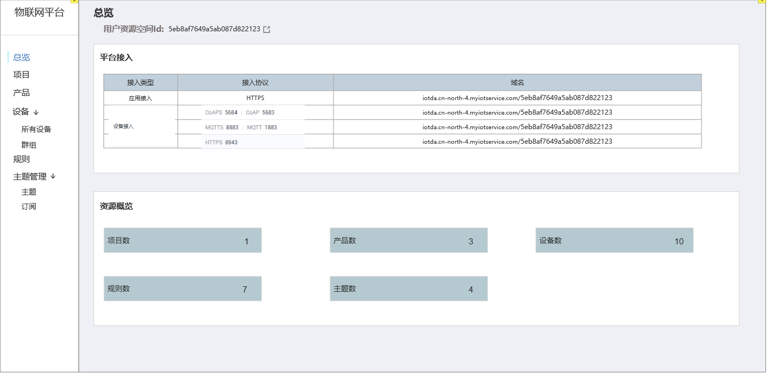

三. | 包含元素详述
 | 1. | 用户资源空间
 |  | 即用户ID，用于设备接入时，设定访问链接
 | 2. | 平台接入
 |  | 静态页面，告诉用户接入相关的信息
 | 3. | 资源概览
 |  | 显示当前创建的各资源的数量
 |  | 点击进入相应的模块

四. | v1阶段包含功能
 | v1阶段，IOT项目围绕着规则引擎来实现。
 | 用户通过在平台上注册设备，接入设备SDK，把设备与我们的后台连接。
 | 通过配置产品模型，设备群组，规则引擎，实现设备与设备间和设备与第三方后台间的联动，用较低成本实现一个物联网系统。
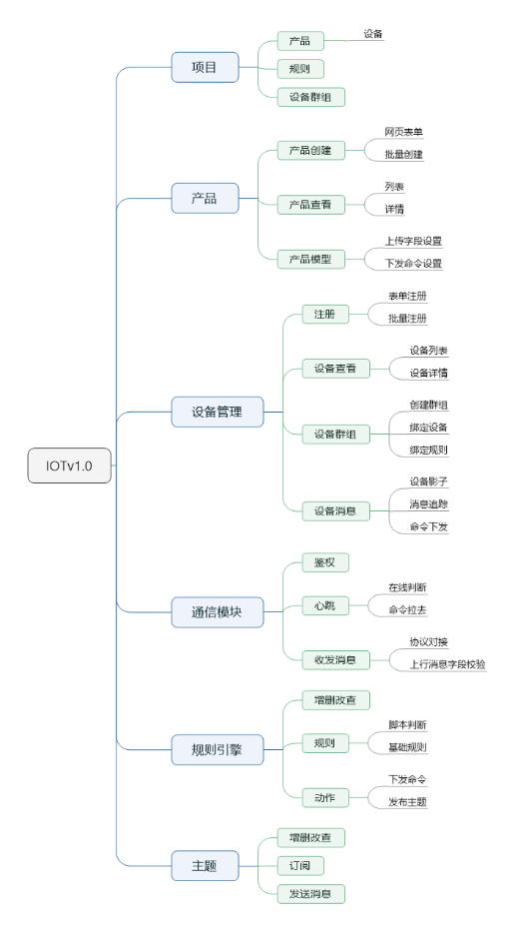

五. | 各系统关系

项目
一. | 功能概述
 | 项目是一个物联网产品的根结点。项目下可包含多个产品。同时，规则，主题，设备群组，都是项目下的模块。
 | 设备的物联在本平台中，只能在同一个项目中进行联通交互。(不同项目间的设备联动，在北向应用v2版本中实现)

二. | 项目列表
 | 1. | 原型图
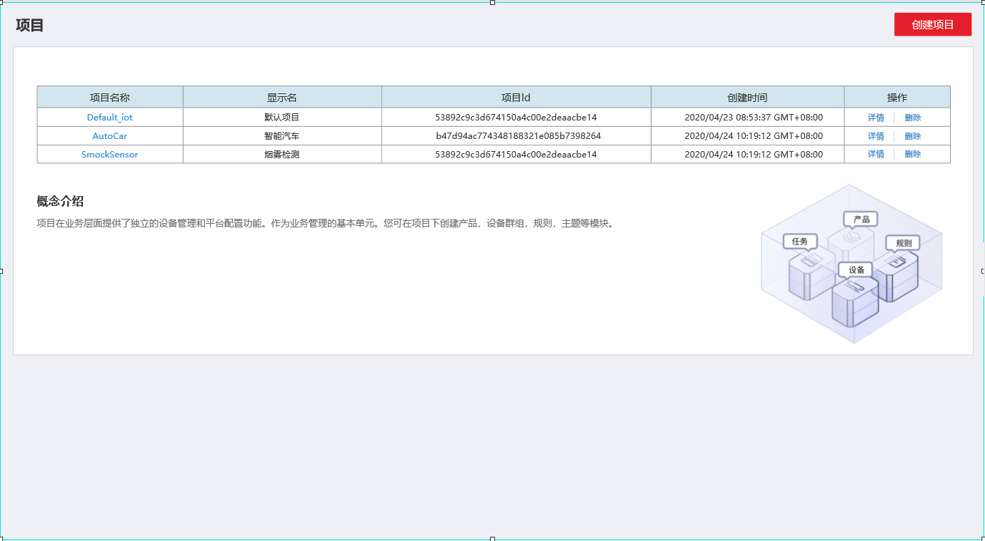

 | 2. | 包含元素和元素详解
 |  | a. | 创建项目按钮
 |  |  | 点击创建项目，弹出项目创建页面
 |  | b. | 项目列表
 |  |  | 包含项目名称，显示名，项目Id，创建时间，操作
 |  |  | 项目名称可点击，点击进入对应项目的详情页面。
 |  |  | 操作有详情和删除，点击产出需有弹框二次确认。
 |  | c. | 其他
 |  |  | 项目概念介绍，一个包含设备，群组，规则，主题的图标，以让用户直观的理解我们的系统。

三. | 项目详情
 | 1. | 原型图
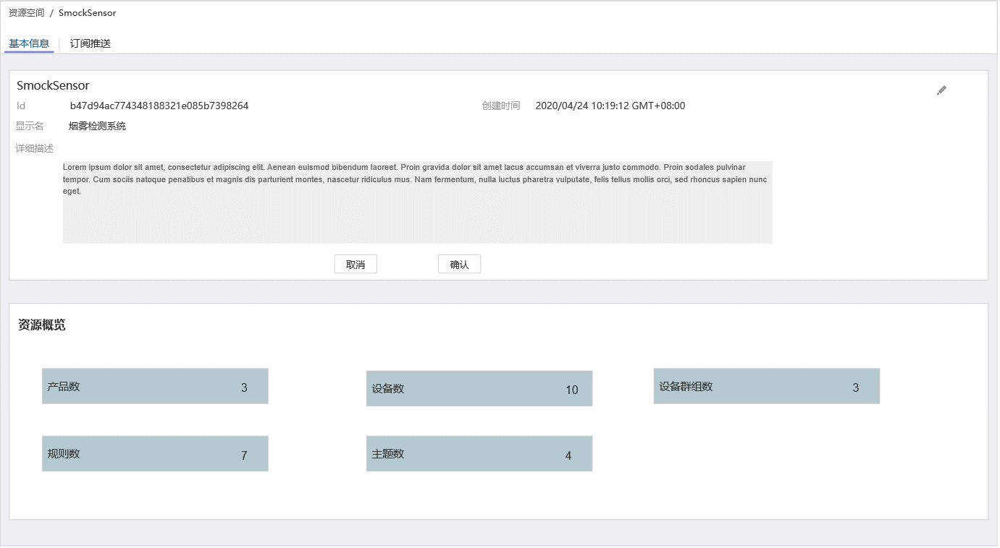

 | 2. | 包含元素和元素详解
 |  | 基本信息：
 |  |  | a. | 项目Id
 |  |  | b. | 创建时间
 |  |  | c. | 显示名
 |  |  | d. | 详细信息
 |  |  | e. | 编辑
 |  |  |  | 点击编辑按钮，编辑按钮消失，下发出现取消和确认按钮。详细信息和显示名变为可编辑。
 |  |  |  | 点击确认，保存信息，退出编辑状态，取消和确认按钮消失，编辑按钮出现。

四. | 新建项目
 | 1. | 原型图
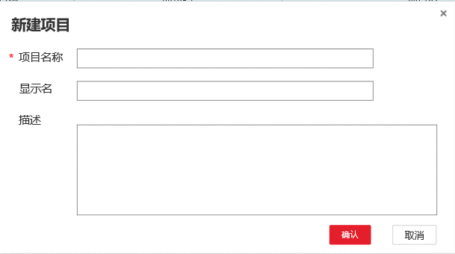

 | 2. | 包含元素和元素详解
 |  | a. | 项目名称
 |  |  | 必填，英文
 |  | b. | 显示名
 |  |  | 中文标题，用于显示，简要说明，可中文
 |  | c. | 描述
 |  |  | 项目的描述，可以考虑带滚动条
 |  | d. | 交互按钮
 |  |  | x，点击后关闭窗口
 |  |  | 确认，取消
 |  |  |  | 没填写时，确认置灰。
 |  |  |  | 填写项目名称后，确认亮起。
 |  |  |  | 点击取消退出窗口。
 |  |  |  | 点击确认则新建项目，而后关闭窗口。

产品页面
一. |  | 功能概述
 | 1. | 产品 介绍
 |  | 一个项目下有多个产品，每个产品定义了一个上行数据模型和下发命令数据模型
 | 2. | 功能关联
 |  | a. | 上行数据校验
 |  |  | 设备上传的数据，需要经过产品层数据模型的校验，才可以进入数据库
 |  | b. | 命令下发
 |  |  | 在命令下发页面，或在应用侧API处，可以对对应设备下发定义好的命令

二. |  | 设计目的
 | 对设备上传数据和下发数据的行为进行定义
 | 对设备的角色进行定义，用于规则引擎的做批量操作。

三. |  | 功能概览
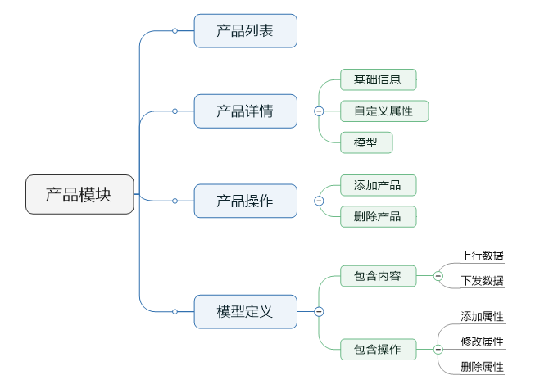

三. | 产品列表页面
 | 1. | 原型
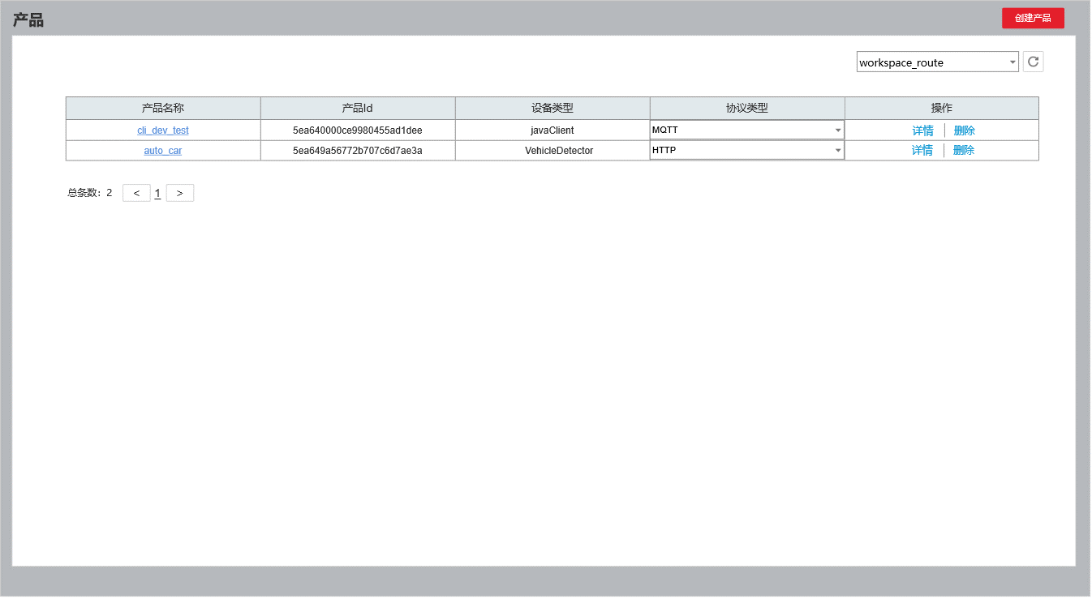

 | 2. | 功能简介
 |  | 概述：
 |  |  | 在右上方下拉菜单中选定特定项目，展示出该项目下的产品列表
 |  | a. | 列表包含信息
 |  |  | 产品名称 |  | 提供产品名称，并附带产品跳转的链接
 |  |  | 产品Id，设备类型，协议，操作相关
 |  | b. | 协议包含
 |  |  | MQTT, CoAp,HTTP
 |  | c. | 交互逻辑
 |  |  | 点击产品名称和详情，跳转产品详情界面。
 |  |  | 点击删除，需要弹出一个确认框
 |  |  | 点击创建产品，弹出创建产品界面

三. |  | 创建产品页面
 | 1. | 原型
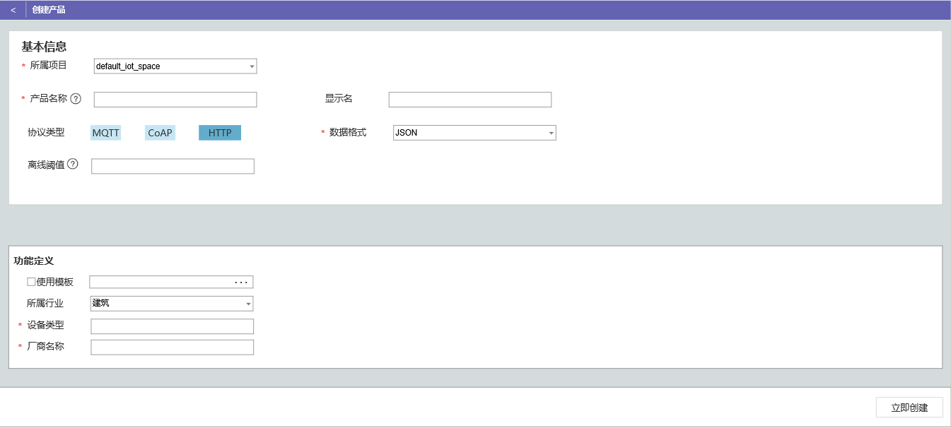

 | 2. | 功能简介
 |  | a. | 表单包含项
 |  |  | 所属项目，产品名称，显示名，协议类型，数据格式，离线阈值，所属行业，设备类型
 |  |  | 1) | 所属项目
 |  |  |  | 显示产品所属的项目
 |  |  | 2） | 产品名称与产品显示名
 |  |  |  | 产品名称必须是英文名，符合程序变量名规则。显示名可以是中文。
 |  |  |  | 同一项目下，产品名称不可重复。
 |  |  |  | 产品名称会用于规则引擎的设备联动。
 |  |  |  | 产品名称的问号显示以上内容
 |  |  | 3） | 协议类型与数据格式
 |  |  |  | 可用的协议类型和数据格式从后端拉取。
 |  |  |  | 数据格式绑定在协议下：
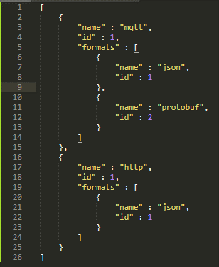

 |  |  | 4） | 离线阈值
 |  |  |  | 超过多长时间不响服务器发消息，则判定为离线，单位秒。
 |  |  |  | 问号处也显示以上内容。
 |  |  |  | 设备离线后，需要重新登录系统获取token。
 |  | b. | 使用模板
 |  |  | 可以上传json配置文件进行创建，同时初始化上行数据模型和下发命令模型

四. |  | 产品详情界面
 | 1. | 原型
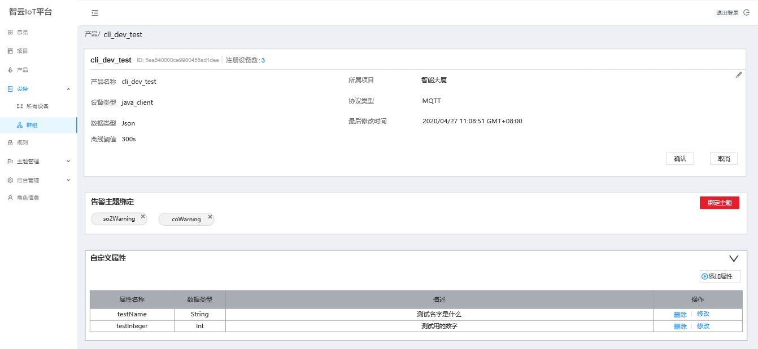

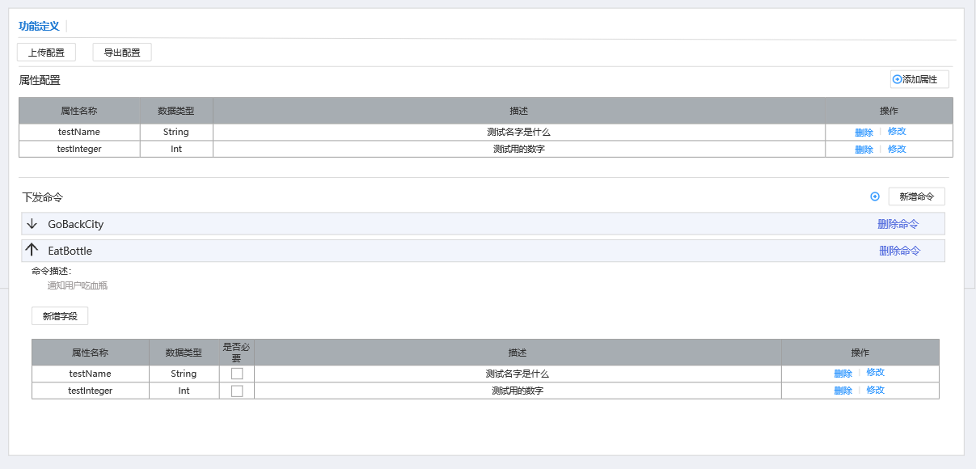

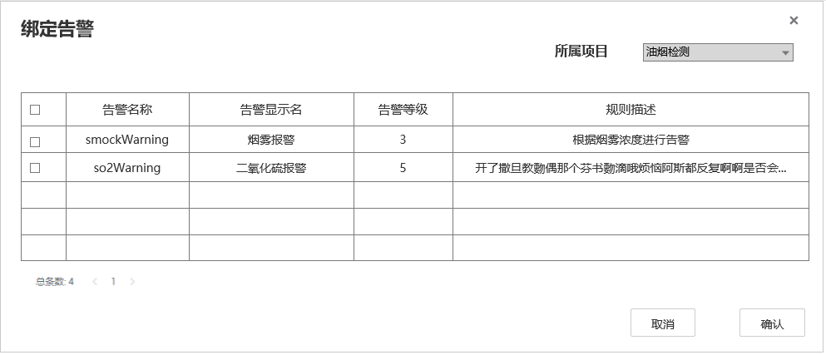
 | 2. | 基础信息
 |  | a. | 包含基础信息
 |  |  | 产品名称，产品Id，所属设备数，所属项目，设备类型，协议类型，数据格式，最后修改时间
 |  |  | 离线阈值（可编辑）
 |  | b. | 交互相关
 |  |  | 点击注册数量，跳转到设备列表页面，并设置筛选项为当前产品
 |  | c. | 离线阈值交互
 |  |  | 浏览态

 |  |  | 编辑态

 |  | d. | 告警主题绑定
 |  |  | 点击绑定告警，弹出如图窗口
 |  |  | 选择要绑定的告警主题，点击确认后绑定。
 |  |  | 点击叉号，弹窗确认后可取消绑定。

 | 3. | 自定义属性
 |  | 产品可以设置一些自定义属性，以便第三方平台做查询和修改。
 |  | a. | 自定义属性字段展示
 |  |  | 自定义属性和模型属性字段展示一致，不赘述
 |  | b. | 交互
 |  |  | 进入界面，自定义属性折起，点击右边的箭头才会打开

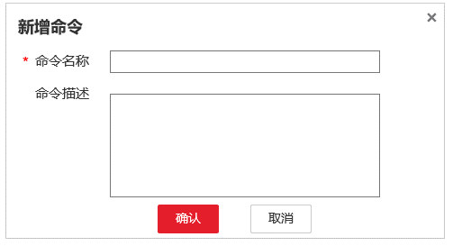
 | 4. | 模型配置
 |  | 每个产品有且只有一个上行数据模型和下发命令模型
 |  | a. | 模型属性字段展示
 |  |  | 展示属性名称，数据类型，不展示约束字段。
 |  | b. | 属性字段操作
 |  |  | 新增
 |  |  |  | 弹出新增属性界面，见”五“
 |  |  |  | 没有必选项
 |  |  | 修改
 |  |  |  | 弹出添加属性的界面，只不过相关属性已经自动填充
 |  |  | 删除
 |  |  |  | 注意弹出确认框
 |  | c. | 命令操作
 |  |  | 添加命令
 |  |  |  | 弹出添加命令对话框，如右图所示
 |  |  | 删除命令
 |  |  |  | 弹出确认框，确认后删除
 |  |  | 新增字段
 |  |  |  | 弹出新增属性界面，见”五“
 |  | c. | 上传你配置
 |  |  | 可以上传配置文件进行自动模型配置
 |  | d. | 导出配置
 |  |  | 点击导出配置，产品的配置信息导出成Json自动下载给用户

五. |  | 新增属性页面
 | 1. | 原型
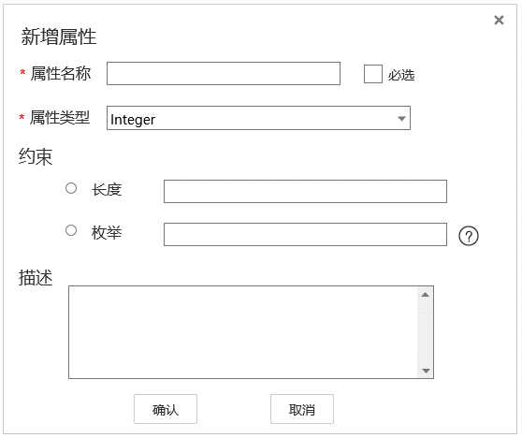
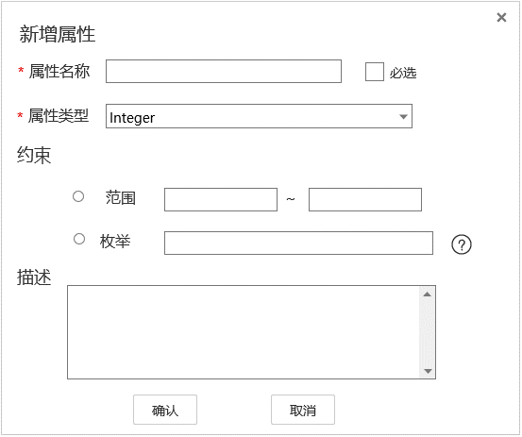

 | 2. | 功能概述
 |  | a. | 包含内容
 |  |  | 属性名称，是否必选，属性类型，约束，描述
 |  | b. | 属性类型
 |  |  | 暂时只支持String,Integer,Double
 |  |  | 不同属性约束条件不同
 |  | c. | 约束
 |  |  | String
 |  |  |  | String类型约束为长度和枚举。
 |  |  |  | 枚举用,分隔
 |  |  |  | 如果枚举元素值超过长度，提交表单时报错
 |  |  | Integer,Double
 |  |  |  | 约束为范围
 |  | d. | 交互
 |  |  | 确认，撤销，×

设备列表页面
一. |  | 功能概述
 | 1. | 新增设备
 |  | 用户可以通过类似账号注册的方式新增设备
 |  | 用户还可以用过使用Json配置文件批量新增设备
 | 2. | 设备查询
 |  | 以列表形式展示出注册的设备
 |  | 并提供一些筛选和条件查找功能
二. |  | 功能概述
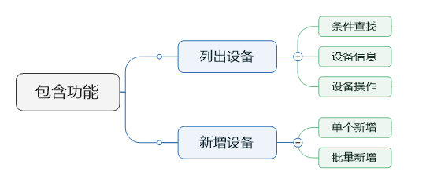

三. |  | 设计目的
 | 1. | 新增设备
 |  | 用于设备预先注册，设置登录密码。
 | 2. | 设备查询
 |  | 用户可以在页面上较方便的查看已注册的设备
二. |  | 原型视图
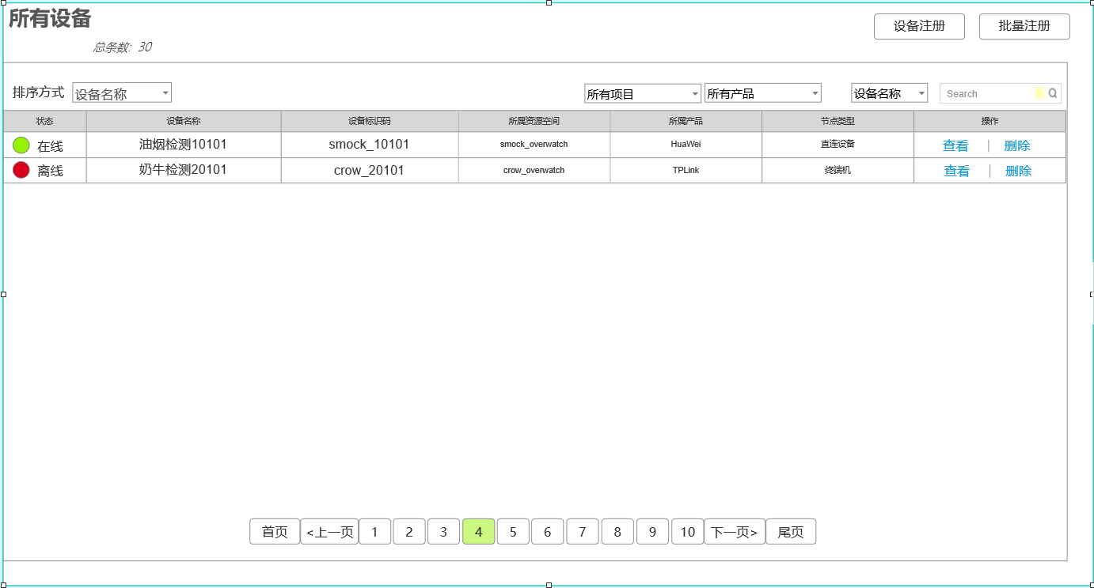

三. |  | 功能详述
 | 1. | 筛选
 |  | a. | 区域截图

 |  | b. | 排序方式
 |  |  | 排序方式有3种，按名称排序，按标识ID排序，按注册时间排序
 |  |  | 名称和Id排序为升序，注册时间排序为降序
 |  |  | 默认为按名称排序
 |  |  | 当完成新增设备后，切换为按注册时间排序
 |  | c. | 设备状态
 |  |  | 设备状态筛选有2个复选项，在线和离线
 |  |  | 默认情况下2个复选框都勾选
 |  | d. | 资源空间筛选
 |  |  | 包含所有资源空间和该账号下各资源空间
 |  | e. | 产品筛选
 |  |  | 包含所有产品和该账号下当前资源空间下的所有产品
 |  | f. | 模糊查询
 |  |  | 支持设备名称查询和设备Id查询
 |  |  | 查询语句为正则表达式
 | 2. | 显示列表
 |  | a. | 区域截图

 |  | b. | 包含内容
 |  |  | 1) | 离线和在线状态
 |  |  | 2) | 设备名称
 |  |  | 3) | 设备标识码
 |  |  | 4) | 设备的所属资源空间
 |  |  | 5) | 设备的所属产品
 |  |  | 6) | 设备的节点类型
 |  |  | 7) | 设备的操作
 |  |  |  | 查看
 |  |  |  |  | 点击查看，跳转设备详情页面
 |  |  |  | 删除
 |  |  |  |  | 点击删除，则弹出一个提示框，是否删除该设备
 |  |  |  |  | 弹出框样式由美术统一设计
 |  |  |  |  | 删除成功后，前端去掉该项，不进行页面刷新

 | 3. | 分页功能
 |  | a. | 区域截图

 |  | b. | 规则描述
 |  |  | 1） | 每页显示10条（以美术设计为准）
 |  |  | 2) | 在头部显示总条数
 |  |  | 3) | 选页按钮
 |  |  |  | 页面按钮显示首页，尾页，上一页，下一页，和选中页为中心的最多10个选页按钮
 |  |  |  | 页数不够10个，有多少个显示多少个

四. |  | 新增设备
 | 1. | 原型图
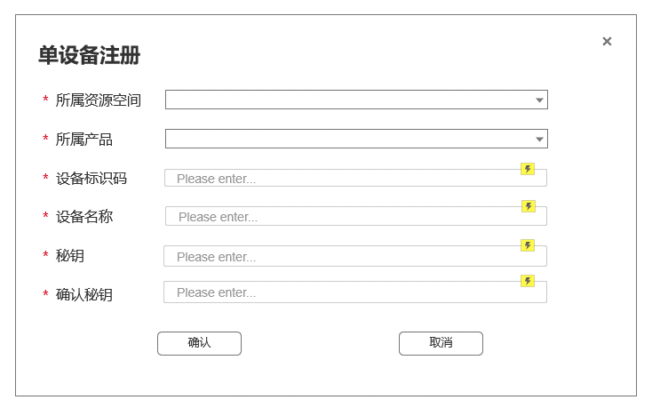

五. |  | 批量新增
 | 1. | 原型图
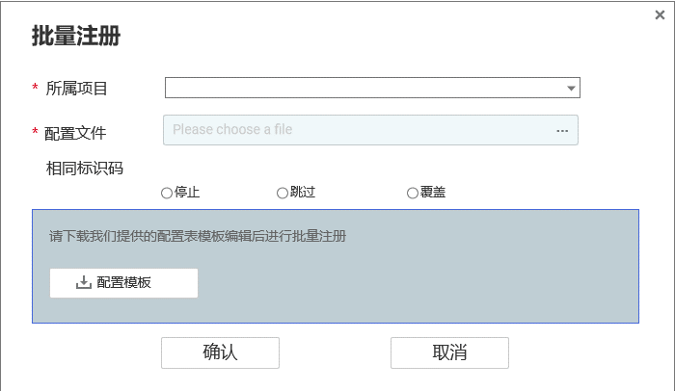

 | 2. | 表单详解
 |  | a. | 表单包含内容
 |  |  | 所属产品、设备标识码、Json配置文件、相同Id的操作模式
 |  | b. | 配置文件格式
 |  |  | 待定
 |  | c. | 模板下载
 |  |  | 提供Excel模板和导表工具的下载
 |  | d. | 交互相关
 |  |  | 初始装填，确认按钮置灰。必要的表单填全后变为可点击态

设备详情页面
一. |  | 功能概览
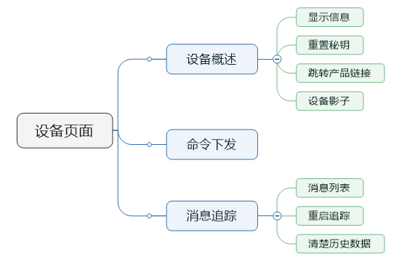

二. |  | 设备详情
 | 1. | 原型图
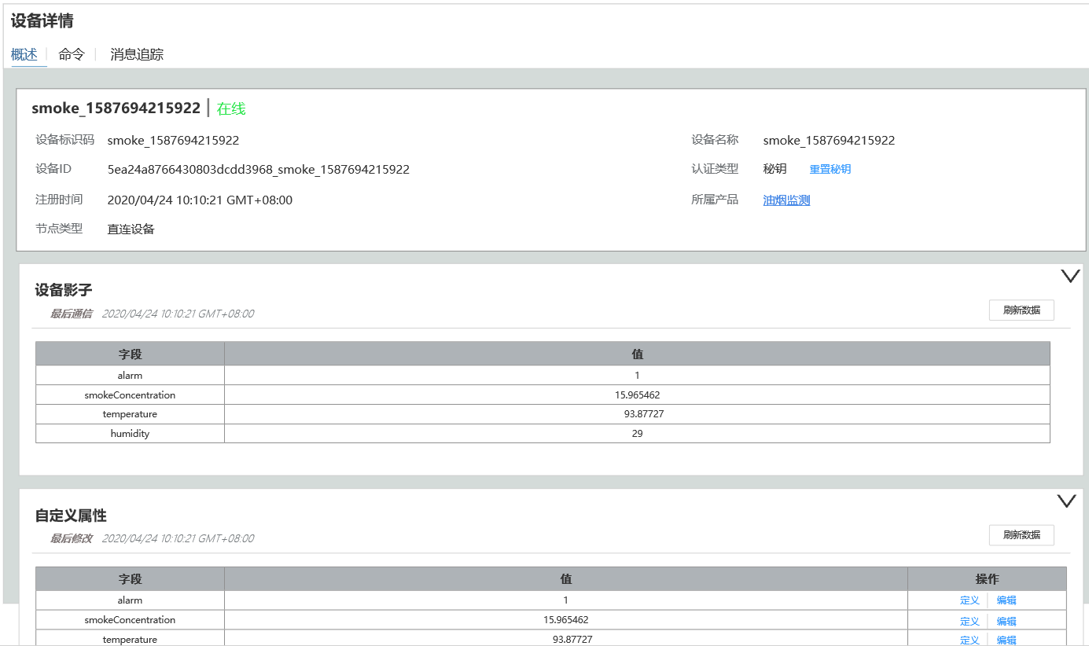

 | 2. | 基本信息
 |  | a. | 概述
 |  |  | 基本信息包含设备标识码，设备名称，设备Id，认证类型，重置秘钥，节点类型和所属产品
 |  |  | 目前认证类型只支持秘钥，后续会添加指纹等功能。
 |  | b. | 重置秘钥操作
 |  |  | 点击重置秘钥，弹出右图所示弹框
 |  |  | 用户可以点击自动生成，生成一个随机的秘钥。生成秘钥算法要求重复率较低，长度在20位以内。
 |  |  | 点击确认后完成重置秘钥操作

 | 3. | 设备影子
 |  | a. | 概述
 |  |  | 所谓设备影子，即是设备上一次上传的消息。
 |  |  | 设备影子显示上次上传数据的时间，和上传数据的属性
 |  | b. | 交互相关
 |  |  | 点击右边的箭头，可收起

 | 4. | 自定义属性
 |  | a. | 概述
 |  |  | 自定义属性是在产品中定义的一系列属性
 |  |  | 这些属性每个设备都可以不同。
 |  |  | 这些属性既可以在网页中操作，也可以由北向应用使用第三方API接口修改和查询。
 |  | b. | 编辑操作
 |  |  | 点击操作区的编辑，本行值列单元格变为可编辑态，编辑按钮变成确认。
 |  |  | 用户点击确认，则保存信息，确认按钮重新变为编辑。
 |  | c. | 定义
 |  |  | 弹出如【产品页面-五.新增属性页面-1.原型】的页面。只不过"新增属性“改成"属性定义”，表单均不可编辑。
 |  | d. | 其他操作
 |  |  | 点击右上的箭头可以收起

三. |  | 命令下发
 | 1. | 原型图
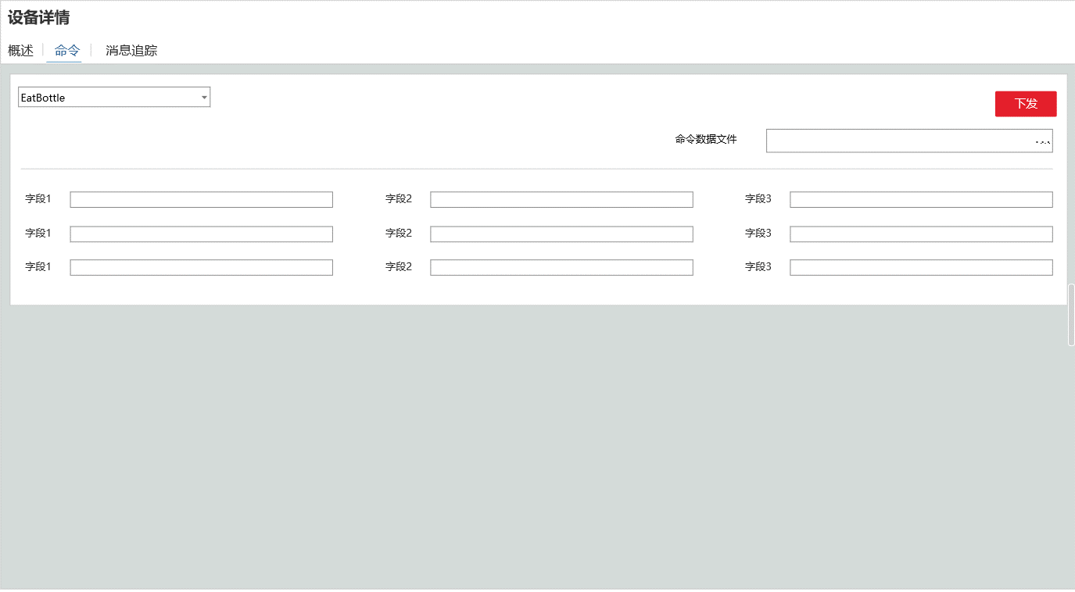

 | 2. | 功能概述
 |  | a. | 命令表单
 |  |  | 根据用户选择的命令，展示命令下发模型的各字段的表单。
 |  |  | 这里要前端拉去数据并动态生成。
 |  | b. | 上传文件功能
 |  |  | 用户上传下发命令的Json文件，命令表单根据文件内容自动填充
 |  |  | 数据格式为：
 |  |  |  |  | "cmd" : "test", "data" ： { "k1" : "v1", "k2" : 100, "k3" : "v1", }

 |  | c. | 下发
 |  |  | 用户点击下发按钮，向设备下发数据。
 |  |  | 对于处于离线状态的设备，下发命令按钮置灰。

 | 3. | 命令下发性能需求
 |  | a. | 背景
 |  |  | 多数物联网设备，如水表电表，是使用电池的。我们要用尽量省电的方式完成命令下发。
 |  | b. | 实现方式推荐
 |  |  | 所以推荐使用Ajax方式，而不是让设备去监听端口。
 |  |  | 下发命令后，把命令放到redis缓存的队列中，设备心跳时拉取缓存。服务端收到执行完成的回执后，让该命令出队。

三. |  | 消息追踪
 | 1. | 原型图
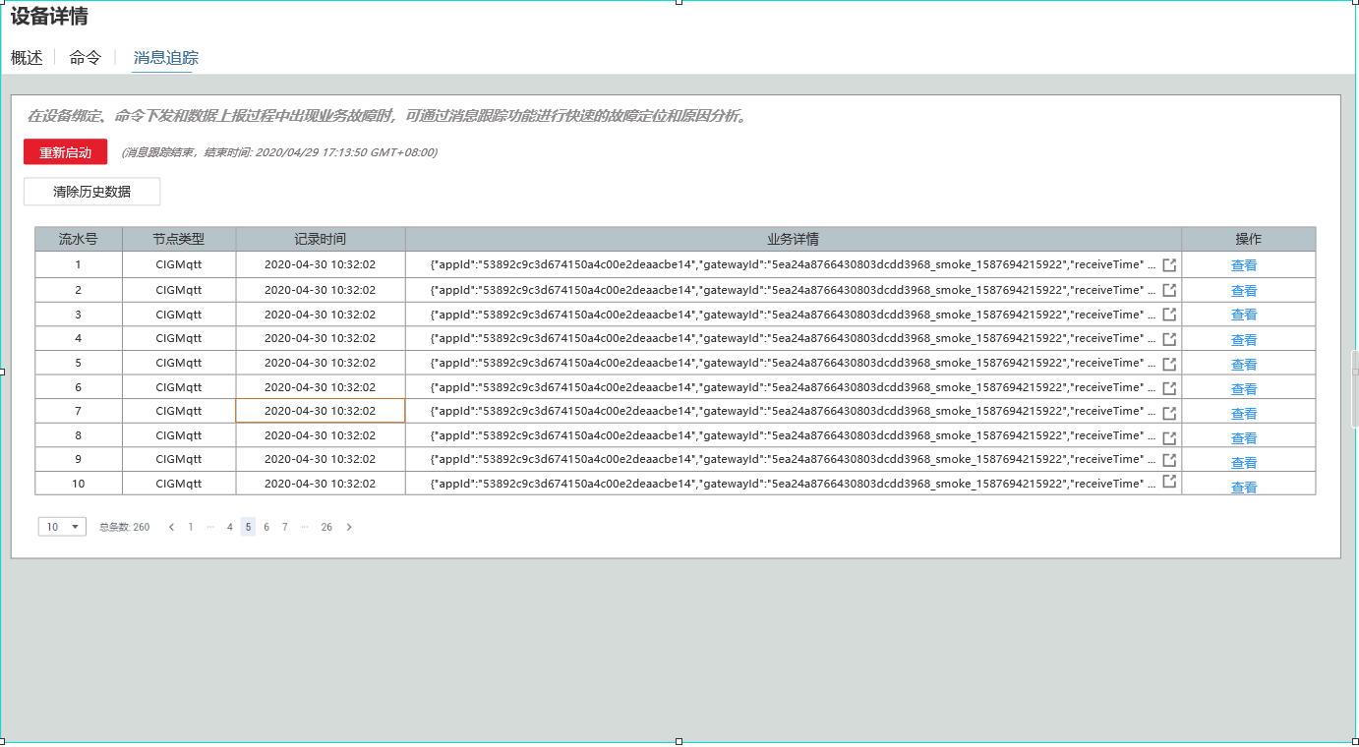

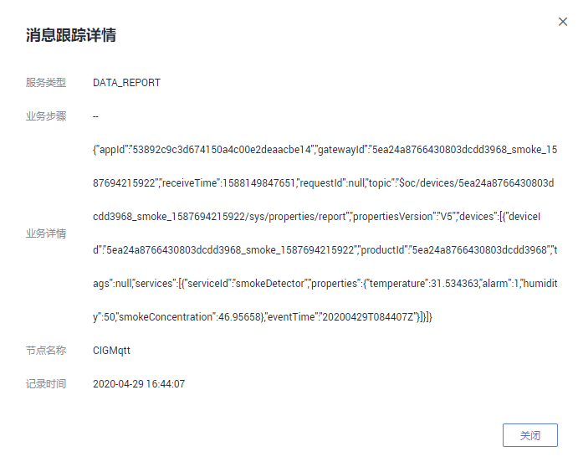
 | 2. | 功能概述
 |  | a. | 设计目的
 |  |  | 这个功能用于排查设备的故障，检测一段时间内设备的业务数据。
 |  |  | 同时用于开发阶段的调试功能
 |  | b. | 概述
 |  |  | 本功能和华为版完全一致，包含开启追踪，显示追踪数据
 |  | c. | 追踪数据
 |  |  | 包含流水号，节点类型，记录时间，业务详情和操作
 |  |  | 1) | 业务详情
 |  |  |  | 业务详情显示源数据，如果是二进制数据，也直接丢2进制乱码数据。
 |  |  |  | 业务详情只显示1行，超过在末尾用…展示
 |  |  |  | 业务详情提供一个复制按钮，方便调试使用
 |  |  | 点击查看，展示完整的业务详情数据，如右图所示
 | 3. | 数据追踪按钮交互
 |  | a. | 点击弹出原型
 |  |  | 点击数据追踪弹出如下界面
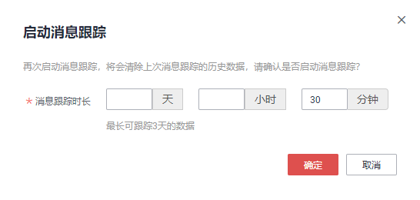

 |  | b. | 操作如图所示，不做赘述。

四. |  | 告警详情
 | 1. | 原型图
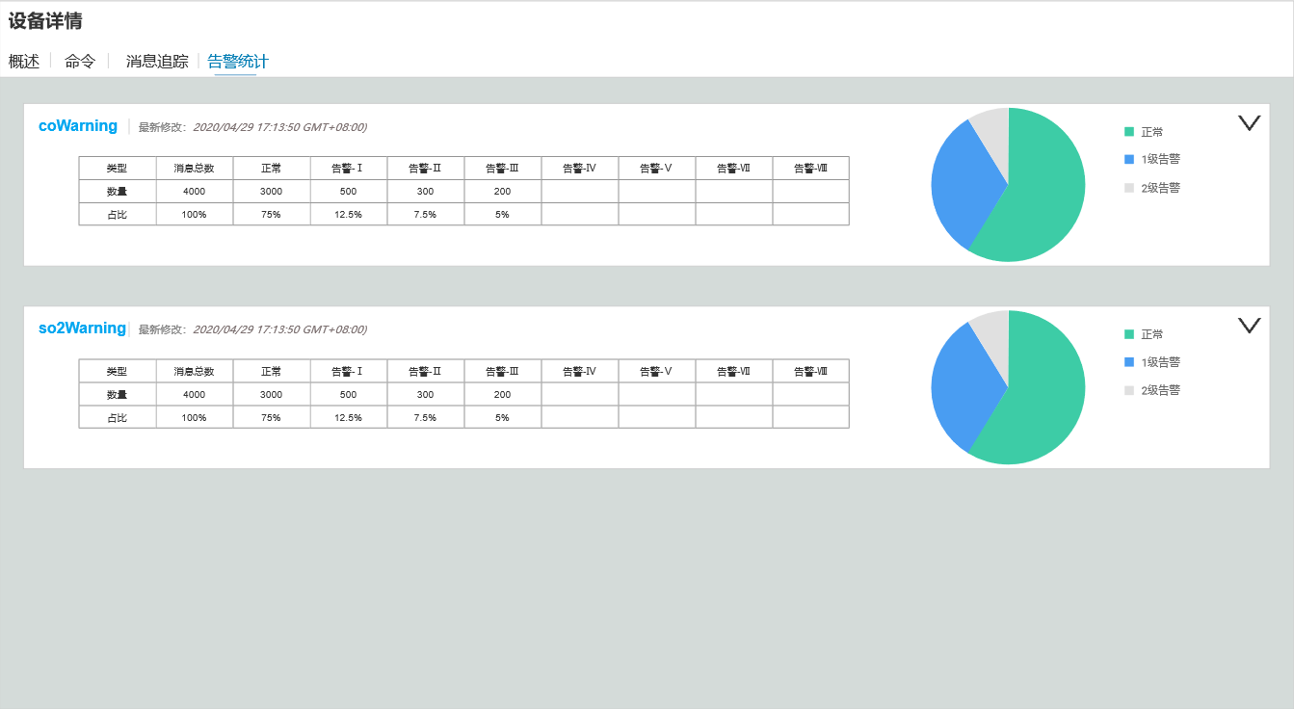

 | 2. | 功能概述
 |  | 每个告警主题一个Panel，可伸缩。缩起状态只显示告警状态。
 |  | 告警主题的panel中包含如下内容
 |  | a. | 告警的主题链接
 |  | b. | 最后一次修改告警等级的时间
 |  | c. | 各告警等级的触发次数和其占比的统计表
 |  | d. | 各告警等级的占比饼状图

群组页面
一. |  | 功能概述
 | 允许用户创建群组，并把注册到账户上的设备添加进群组。
 | 群组可以绑定规则，使群组下的所有设备和规则关联。

二. |  | 设计目的
 | 方便用户对已注册的设备进行分组管理

三. |  | 功能概浏览
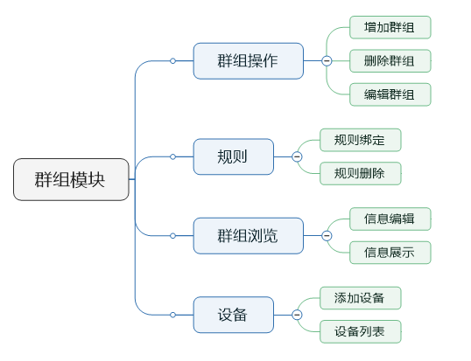

四. |  | 设计目的
 | 1. | 使设备可以分组查看，便于信息统计与设备管理
 | 2. | 便于规则绑定，使设备批量应用规则

五. | 数据结构
 | 1. | 群组节点
 |  | 群组节点是树状结构，根结点是所有群组。用户可以在根结点或其他子节点下创建群组节点
 | 2. | 群组与设备
 |  | a. | 一个设备可以绑定在多个群组节点上。
 |  | b. | 父群组的规则，可以应用到所有子群组上
 |  | c. | 1个设备，最多绑定10个群组
 |  | d. | 设备只能绑定在叶子群组上

六. | 群组操作&群组概览
 | 1. | 原型图
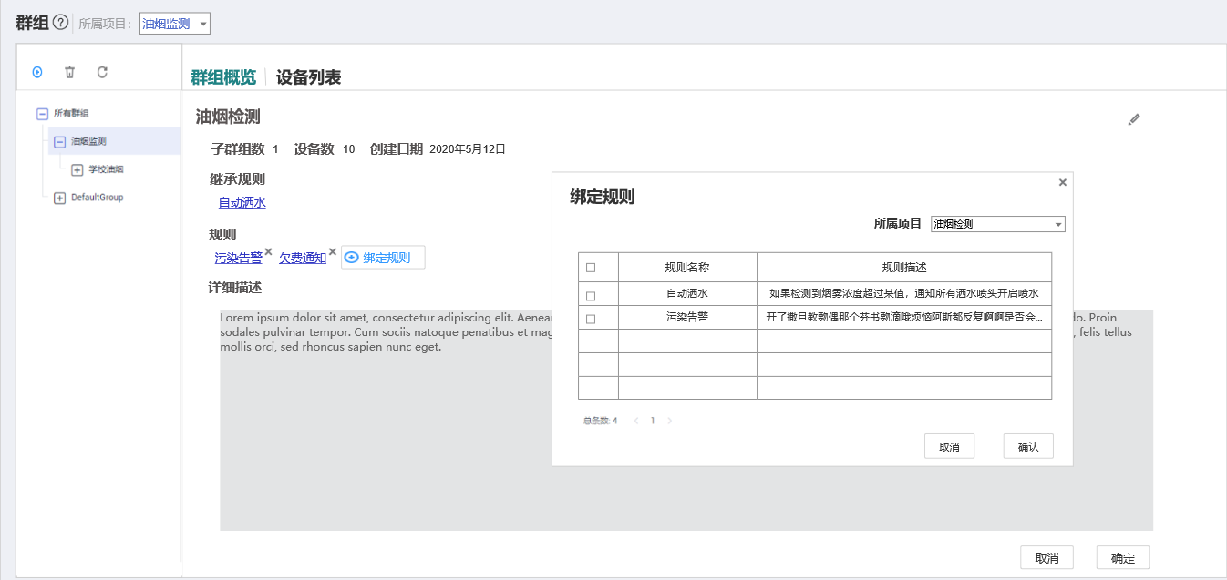

 | 2. | 群组节点操作概述
 |  | a. | 点击左边节点树节点，显示该群组节点的详情信息
 |  | b. | 点击左上角的+按钮，弹出添加群组窗口，编辑完成后完成群组添加
 |  |  | 如果群组下绑定的有数据，则弹出提示框，添加子群组后群组下的设备将移动到子群组
 |  | c. | 点击删除，弹出删除确认框
 |  | d. | 点击刷新，再次请求一下节点树信息
 | 3. | 群组概览显示
 |  | a. | 群组名称
 |  |  | 群组名称可编辑。
 |  | b. | 群组统计信息
 |  |  | 1) | 子群组数
 |  |  | 2) | 设备数
 |  |  | 3) | 群组创建日期
 |  | c. | 继承规则
 |  |  | 显示从父级节点继承的规则。
 |  |  | 鼠标移上规则，弹框提示该规则在哪个群组绑定。
 |  | d. | 规则
 |  |  | 显示绑定的规则链接，删除规则的x号，以及绑定规则按钮
 |  | e. | 详细描述
 |  |  | 显示设备分组的详细描述。
 |  |  | 点击编辑按钮，下方出现取消和确定按钮，点击确定后保存退出编辑状态，点击取消也退出编辑状态。
 | 4. | 群组概览交互
 |  | a. | 绑定规则
 |  |  | 点击绑定规则，弹出如图界面
 |  | b. | 删除规则
 |  |  | 点击x号，弹出确认框，点击确认后删除
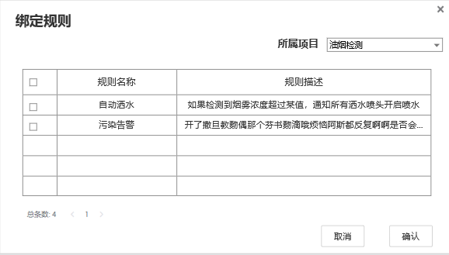
 | 5. | 规则绑定页面
 |  | a. | 进入
 |  |  | 点击绑定规则，展示如右图所示页面
 |  | b. | 退出
 |  |  | 点击x或撤销退出该弹出页面
 |  |  | 点击确定添加所选择的规则，而后退出页面
 |  | c. | 展示规则
 |  |  | 展示所选项目下所有未被添加进该群组的规则
 |  | d. | 选择
 |  |  | 点击表头的选择框，本页规则全选，再次点击本页全部变为非选择态
 |  |  | 点击数据行的选择框，该条规则进入选择态
 |  | e. | 分页
 |  |  | 每页显示5条规则
 |  |  | 超过5条则显示分页

七. | 添加群组页面
 | 1. | 原型图
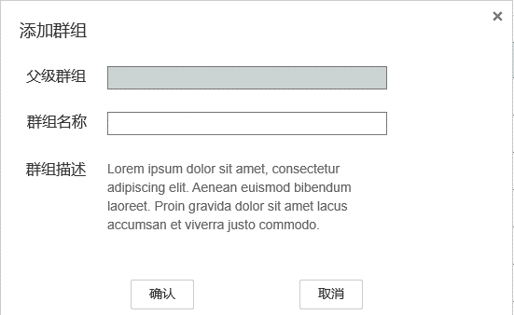

 | 2. | 概述
 |  | a. | 包含表单
 |  |  | 父级群组，群组名称，群组描述
 |  | b. | 其他规则
 |  |  | 父级群组帮用户自动填写，根据用户选中的群组节点。
 |  |  | 如果没有选中群组节点，则父级群组是"所有群组"这个根结点。
八. | 设备列表
 | 1. | 原型图
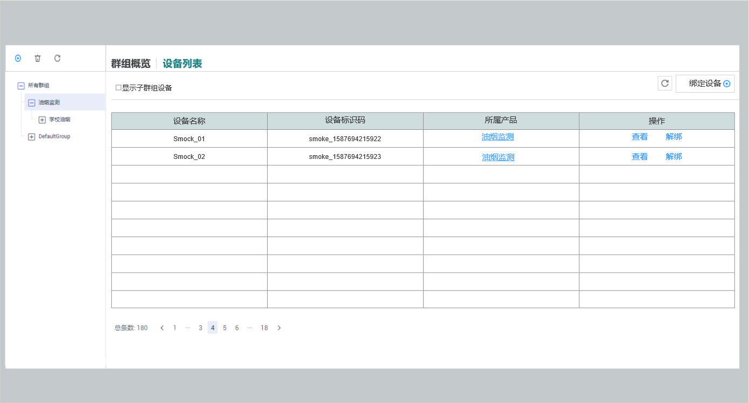

 | 2. | 展示内容
 |  | a. | 设备名字
 |  | b. | 设备标识码
 |  | c. | 所属产品的链接
 |  | d. | 操作
 |  |  | 查看设备的链接
 |  |  | 解绑设备
 |  |  |  | 解绑操作需要弹出框2次确认。
 | 3. | 展示规则
 |  | 展示当前选中分组和其子分组的所有设备，按设备名称升序排列
 | 4. | 绑定设备
 |  | 点击绑定设备，右侧绑定设备面板划出
 | 5. | 刷新设备
 |  | 点击刷新设备，重新请求一次设备列表
 |  | ps:这个操作其实只会在用户打开2个相同页面的页签时实际发挥作用

八. | 设备绑定
 | 1. | 原型图
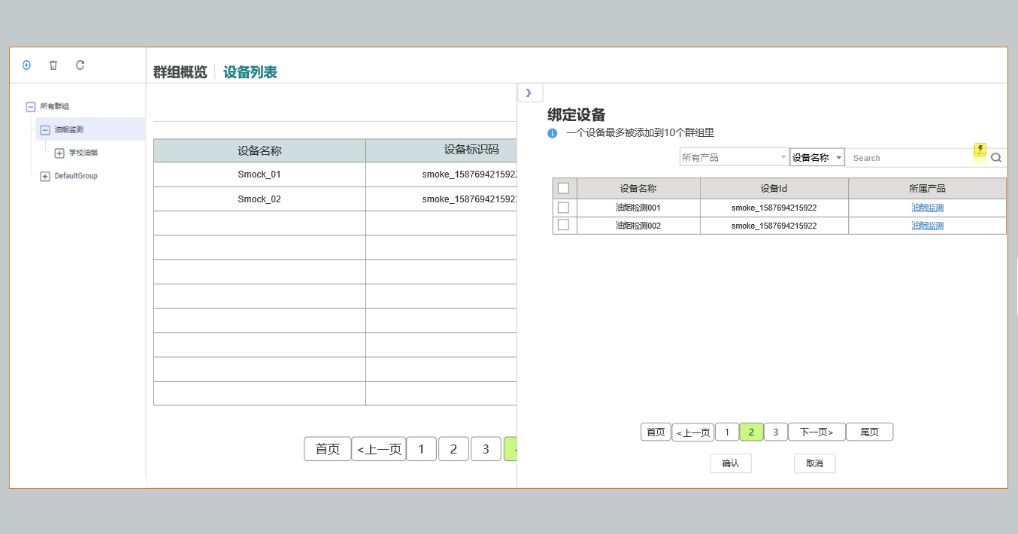

 | 2. | 入口
 |  | a. | 进入
 |  |  | 点击绑定设备，绑定设备页面弹出或从右向左滑出（浏览器需要支持蒙版功能，不好做就弹出）
 |  | b. | 离开
 |  |  | 点击》按钮，绑定设备页面折回
 | 3. | 规则概述
 |  | a. | 筛选
 |  |  | 与设备列表页面中的所有设备类似，只是这里不提供命名空间筛选
 |  | b. | 列表
 |  |  | 列表展示还没有添加进这个分组的设备。
 |  |  | 列表有4列，分别是勾选项，设备名称，设备Id和所属产品。
 |  |  | 表头的勾选项点击后，会把本页所有设备都勾选上。
 |  |  | 每个列表项的勾选表示要把这个设备添加进该分组
 |  | c. | 确认按钮
 |  |  | 点击后把所有勾选的设备(即使不在本页)，加入到选定分组。
 |  |  | 成功后页签折叠回去。
 |  | d. | 撤销按钮
 |  |  | 点击后重置所有勾选
 |  | e. | 返回按钮
 |  |  | 点击后折回页签

规则模块
一. | 设计目的
 | 1. | 目的概述
 |  | 规则模块，可以为开发团队提供一个快速简易的方式，实现上报属性的设备联动，站内告警，北向应用通知等功能。
 |  | 避免研发团队处理高并发的规则联动问题，从而降低开发成本，提升研发速度。
 | 2. | 目标用户
 |  | 弄清目标用户，有助于我们在设计时，避免过度设计和设计不足的问题。
 |  | 这一点，在这个模块中尤为重要。
 |  | a. | 一些想进入物联网行业的中小公司
 |  |  | 1) | 画像
 |  |  |  | 缺乏资金，缺技术储备，难以自己开发物联网大数据系统
 |  |  | 2） | 诉求
 |  |  |  | 使用我们的规则引擎，避免处理大数据高并发相关的业务，低成本制造产品
 |  | b. | 精益创业的团队
 |  |  | 1) | 画像
 |  |  |  | 需要用尽可能低的成本，尽可能快的速度，做出产品MVP，验证物联网产品想法。等想法验证后再进入下一轮迭代，正式开发。
 |  |  | 2） | 诉求
 |  |  |  | 需要尽量排除技术原因所带来的产品原型失真，导致验证不准确。规则需要提供一些更灵活的功能，如加载脚本。
 |  | c. | 大学生做社团项目
 |  |  | 1) | 画像
 |  |  |  | 希望了解物联网行业，尝试制作一些小产品。
 |  |  |  | 大概率是嵌入式类社团
 |  |  | 2） | 诉求
 |  |  |  | 希望在只接SDK的情况下，完成demo（不开发Java后台）
 |  | d. | 不是目标的用户
 |  |  | 综上所述，规则引擎不是为大公司定制，故不会涉及过于复杂的业务。
 |  |  | 大公司使用物联网平台，更多是节省设备接入的开发成本。建议使用北向应用接入和数据转发功能完成产品。
 |  |  | 当然，在敏捷开发模式下，规则引擎可以用在立项初期，快速制作产品原型，快速定位产品目标，同b所述。

二. | 功能概述
 | 用户在项目下创建规则，在设备群组下绑定规则，使指定规则与设备群组下的设备关联。
 | 一个规则引擎包含触发条件和触发动作，针对的粒度是群组下所有特定类型的产品。
 | 当某些设备上报属性满足规则的条件，则触发动作。通知群组下某产品的所有设备执行命令吗，或站内告警，或发送主题消息。

三. | 设备属性上传流程简述
 | 1. | 流程简图
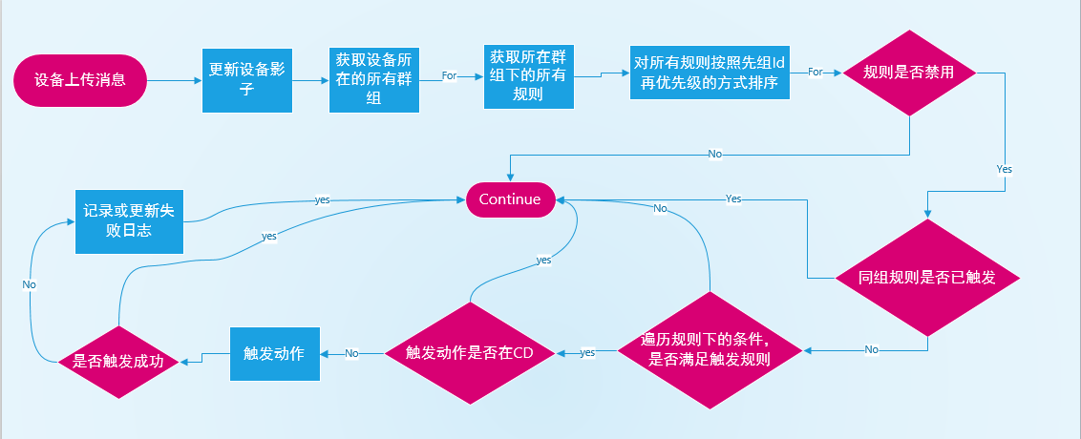

 | 2. | 遍历设备上的各规则
 |  | 实际实现上，可以在设备登录时，把在线设备上的规则Id列表，放入redis中，不用每次做2重循环。
 |  | 修改规则时，记得更新
 | 3. | 触发动作
 |  | 对于命令下发的动作，如果没有收到OK(200)回复信息，则把这次失败记录到设备影子中（Json形式）。只记录最新的一次。
 | 4. | 规则组Id和规则优先级
 |  | 在获取给设备所有所在群组下所有关联规则后，需要把所有规则排序。排序函数先判断组Id，从小到大；再判断优先级，从大到小。
 |  | 在一条数据上传后，同组规则只会触发1条。

四. | 功能概览

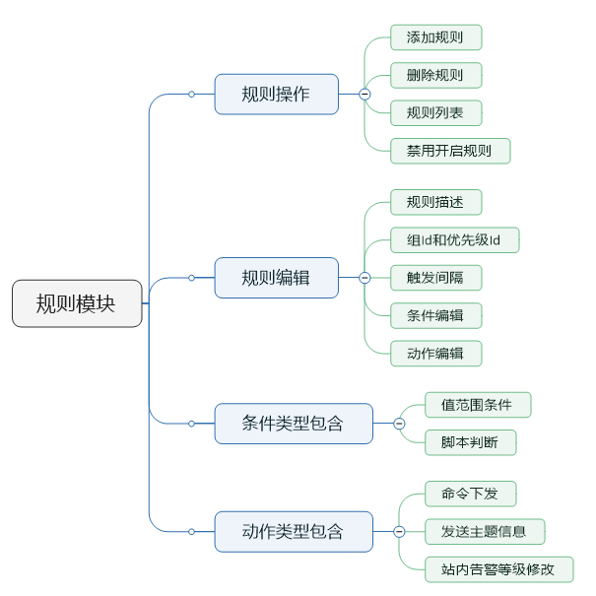

五. | 规则列表

 |  | todo
 |  |  | 补文档和UE图，预计和华为几乎没有出入，
 |  |  | 资源空间“改为项目”
 |  |  | 规则名称做成链接，点击跳转规则详情。

六. | 规则添加与编辑
 | 1. | 原型图
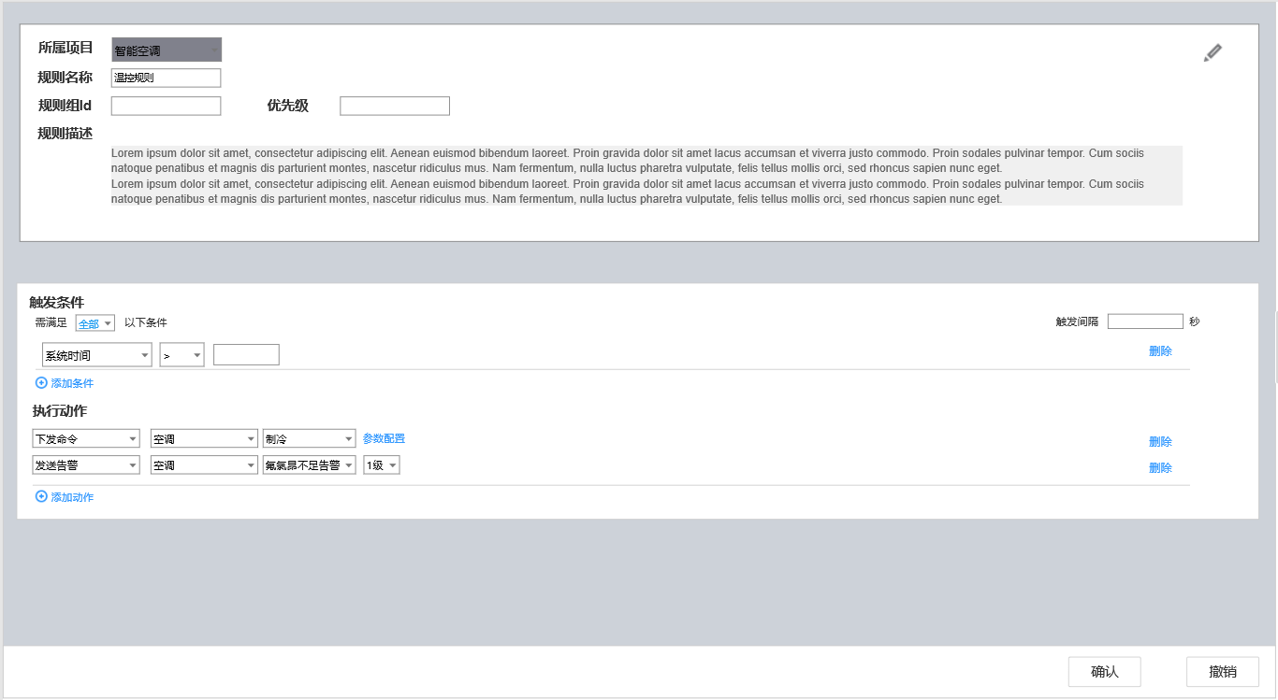

 | 2. | 包含内容
 |  | a. | 基础信息
 |  |  | 1). |  | 所属项目
 |  |  | 2). |  | 规则名称
 |  |  | 3). |  | 规则描述
 |  | b. | 组内产品列表
 |  |  | 1). |  | 列表名
 |  |  | 2). |  | 产品概述
 |  | c. | 触发条件
 |  |  | 1). |  | 产品数量选择
 |  |  |  | 下拉列表，包含"全部“，"某一个”和特定设备，特定设备
 |  |  |  | 选择全部时，必须满足所有条件才会触发
 |  |  |  | 选择某一个时，只要一个条件满足，就回触发规则
 |  |  | 2). |  | 触发间隔
 |  |  |  | 默认为-1，表示不设置间隔。
 |  |  |  | 当设置间隔时，触发动作后，需要过指定时间（秒），才会继续触发
 |  |  | 3). | 条件列表
 |  |  | 4). | 添加条件
 |  | d. | 执行动作
 |  |  | 1). |  | 动作列表
 |  |  | 2). |  | 添加动作
 |  | e. | 确认取消按钮
 |  |  | 1） | 编辑按钮
 |  |  |  | 点击编辑按钮，进入编辑状态
 |  |  | 2) | 确认撤销按钮
 |  |  |  | 在编辑状态下，才显示确认和取消按钮

 | 3. | 触发条件
 |  | a. | 多条件关系
 |  |  | 多条件关系目前只支持2种，一种是and(与)关系，一种是or(或)关系
 |  |  | 选择全部条件是and关系，选择某一条件是or关系
 |  | b. | 触发间隔
 |  |  | 设置触发间隔，-1表示没有间隔，设置x，表示一次动作触发后，x秒才会再次触发
 |  | c. | 条件项
 |  |  | 1） | 产品选择
 |  |  |  | 产品选择是一个下拉列表，可选择为系统时间和项目下的任何一个产品，系统时间在前
 |  |  |  | 选择系统时间时，界面如图所示：

 |  |  |  |  | 第二个输入框是条件选择，第三个是时间。
 |  |  |  |  | 条件选择包含>,>=,=,<=,<,范围。
 |  |  | 2） | 设备范围选择
 |  |  |  | 设备范围选择，有2个选项，某个设备，全部设备，lua脚本
 |  |  |  | 某个设备
 |  |  |  |  | 表示某个设备上报属性在条件范围内，该条件为真
 |  |  |  | 全部设备
 |  |  |  |  | 表示该产品下全部设备上报属性都在范围内，该条件为真（使用设备影子功能）
 |  |  |  | lua脚本
 |  |  |  |  | 如果选择lua脚本模式，条件选择如图所示

 |  |  |  |  | 用户上传一个lua脚本，来判断该条件是否为真
 |  |  |  |  | 为效率期间，lua脚本采取某个设备模式
 |  |  |  |  | 默认脚本中，调用函数doAction
 |  |  |  |  | 当一个设备上报属性，会向lua脚本中传入该设备影子，让脚本去判断。
 |  |  |  |  | 如果脚本执行错误，则把该错误发送到设备的消息追踪中(前提要开启消息追踪)
 |  |  |  |  | #注意 | lua库要重新编译一下，把系统函数模块注释掉，只让用户使用四则运算循环函数Math库等基础功能。全局变量也要禁掉
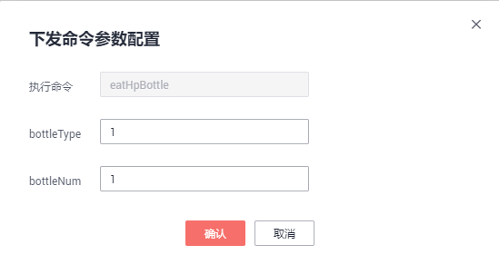
 |  |  | 3) | 属性选择
 |  |  |  | 属性选择是个下拉列表，可选择产品下的所有属性
 |  |  | 4) | 条件选择
 |  |  |  | 条件选择是个下拉列表，有6个选项
 |  |  |  | >,>=,=,<=,<,范围
 |  |  |  | 如果选择为范围，条件值用,分隔
 |  |  | 5) | 条件值
 |  |  |  | 条件值是一个输入框
 |  | c. | 添加条件
 |  |  | 点击添加条件，则新建一条条件
 |  | d. | 触发动作
 |  |  | 触发动作有3种类型，下发命令，发送通知，发送告警
 |  |  | 下发命令：

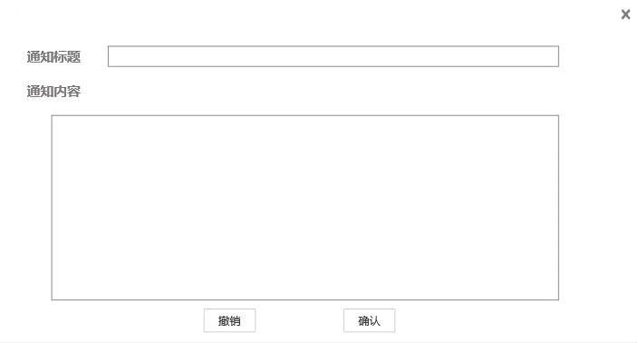
 |  |  |  | 产品选择
 |  |  |  |  | 产品选择是一个下拉框，展示该项目下的所有产品
 |  |  |  | 命令名称
 |  |  |  |  | 下拉列表，根据产品选择，展示可发送的命令名称列表
 |  |  |  | 参数配置
 |  |  |  |  | 点击弹出右图参数配置，根据产品模型中的字段生成表单
 |  |  | 发送通知：

 |  |  |  | 通知主题
 |  |  |  |  | 通知主题是一个下拉列表，在产品中配置（这部分文档还没写）
 |  |  |  | 编辑通知内容
 |  |  |  |  | 编辑内容根据主题的类型，展示不同页面
 |  |  |  |  | 主题类型暂时分2种，http类型和短信通知类型
 |  |  |  |  | 短信通知类型发送纯文本消息，文本支持EL表达式，访问设备影子的变量
 |  |  |  |  | http类型通知内容为Json格式
 |  |  | 发送告警

 |  |  |  | 产品选择
 |  |  |  |  | 产品选择是一个下拉框，展示该项目下的所有产品
 |  |  |  | 告警主题名称
 |  |  |  |  | 下拉列表，这个产品绑定的告警主题
 |  |  |  | 告警级别
 |  |  |  |  | 下拉列表，告警的级别，根据告警的级别数显示下拉列表的内容。

主题
一. | 功能概述
 | 主题定义了一类消息，IOT平台的规则引擎，在上报属性满足条件时会触发动作，其中包含向特定主题发送消息。
 | 用户还可以订阅主题，当IOT平台发送相关主题的消息后，订阅者可以以某种方式接受到这个主题消息。

二. | 功能概览
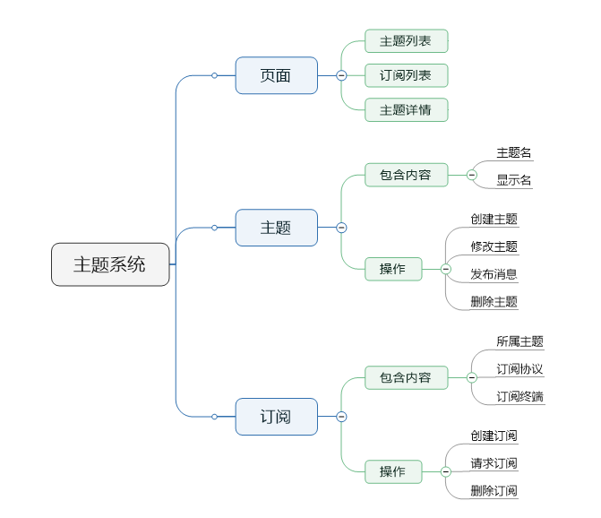

三. | 主题
 | 1. | 主界面
 |  | a. | 原型图
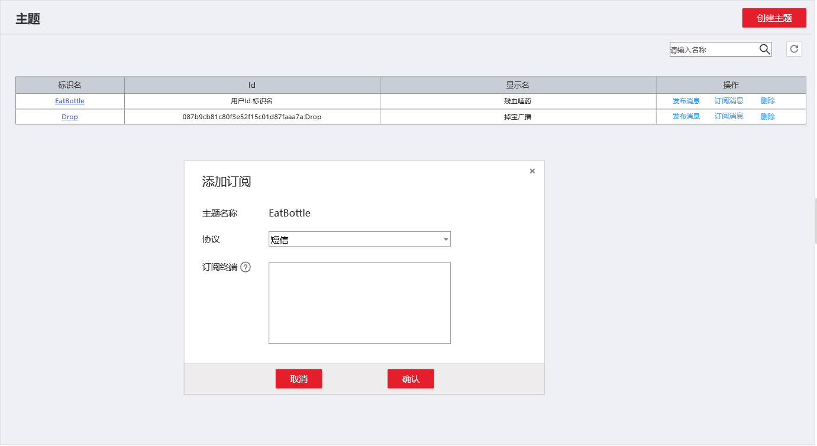

 |  | b. | 包含内容
 |  |  | 1) | 创建主题按钮
 |  |  |  | 点击弹出创建主题页面
 |  |  | 2) | 主题搜索
 |  |  |  | 模糊搜索选项，用户输入搜索内容，点击放大镜，则返回与输入内容模糊匹配的主题列表
 |  |  | 3） | 刷新按钮
 |  |  | 4) | 列表项-标识名
 |  |  |  | 主题的名字
 |  |  |  | 点击跳转主题详情界面
 |  |  | 5) | Id
 |  |  |  | 这里的ID使用用户Id+主题名字做Id
 |  |  | 6) | 显示名
 |  |  |  | 主题的显示名
 |  |  | 7） | 操作
 |  |  |  | 发布消息，弹出发布消息窗口
 |  |  |  | 订阅消息，弹出订阅消息窗口
 |  |  |  | 删除，则删除主题，自动删除其下的订阅
 | 2. | 创建主题
 |  | a. | 原型图
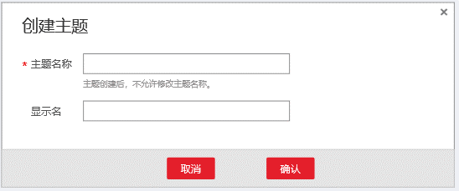

 |  | b. | 表单包含
 |  |  | 1) | 主题名称
 |  |  |  | 必填，英文约束，非重
 |  |  | 2) | 显示名
 |  |  |  | 中文的显示名，当然也能填英文
 |  | c. | 操作结果
 |  |  | 点击确认，创建主题
 |  |  | 如果主题名称重复，则alert提示
 | 3. | 发布消息
 |  | a. | 原型图
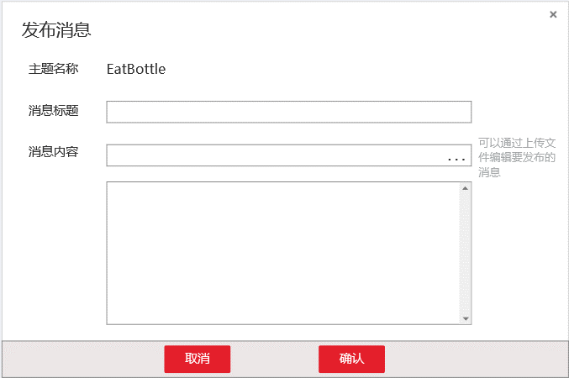

 |  | b. | 表单内容
 |  |  | 消息标题
 |  |  | 上传消息文件
 |  |  |  | 如果用户上传消息文件，则消息框置灰，并自动填充为文件内容，文件上传框…变为x，点击x则消息框恢复（不清空）
 |  |  | 消息框
 |  | c. | 操作结果
 |  |  | 点击确认，向所有订阅者发布刚才编辑的消息
 |  |  | 点击撤销或x，关闭弹出框
 | 4. | 添加订阅
 |  | a. | 原型图
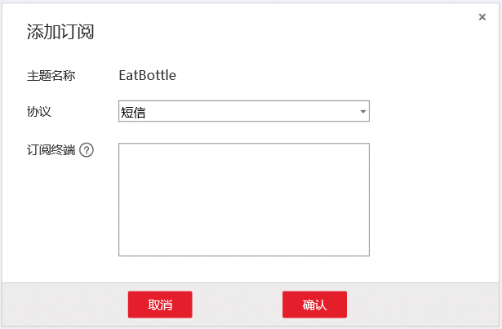

 |  | b. | 包含内容
 |  |  | 1) | 主题名称
 |  |  |  | 自动填充
 |  |  | 2） | 协议
 |  |  |  | 下拉列表，包含短信，邮件，HTTP，HTTPS
 |  |  | 3) | 订阅终端
 |  |  |  | 输入终端URL，并以;分隔
 |  |  | 4) | 帮助
 |  |  |  | 参考华为
 |  |  |  | 短信：
 |  |  |  |  | 请输入有效手机号码：[+][国家码][手机号码]。国内手机号码可省略[+][国家码]，直接输入手机号码。批量添加手机号码时，以换行符隔开，手机号码支持空格、/和-，例如
 |  |  |  |  | 185xxxx0000
 |  |  |  |  | +86185xxxx0000
 |  |  |  |  | +86 185 xxxx 0000
 |  |  |  | 邮件：
 |  |  |  |  | 请添加订阅终端。批量添加终端信息时，以换行符隔开，例如
 |  |  |  |  | username@example.com
 |  |  |  |  | username2@example.com
 |  |  |  | HTTP/HTTPS:
 |  |  |  |  | 请添加订阅终端。批量添加终端信息时，以换行符隔开，例如
 |  |  |  |  | http://10.12.155.1/notification/action
 |  |  |  |  | http://10.12.155.2/notification/action
 |  |  |  |  | 暂时不支持域名地址
 |  | c. | 操作结果
 |  |  | 点击确认，创建订阅，并跳转订阅列表
 |  |  | 点击取消或x，退出弹出框
 |  | d. | 批量终端订阅
 |  |  | 批量终端只是一个简化操作的功能。
 |  |  | 请求成功后，每个订阅地址生成一条订阅，而不是把多个终端合并成一个订阅。

四. | 订阅
 | 1. | 订阅列表
 |  | a. | 原型图
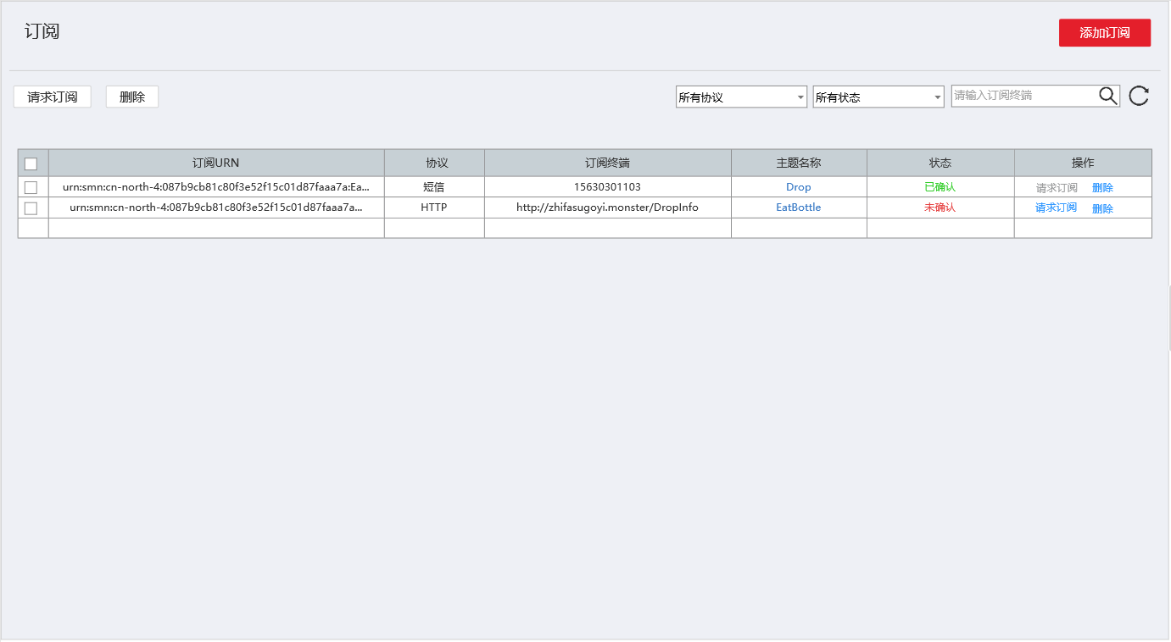

 |  | b. | 请求订阅操作
 |  |  | a. | 设计目的
 |  |  |  | 防止别有用心认识，用我们的平台做DDOS，或骚扰其他用户
 |  |  | b. | 短信、邮件类型
 |  |  |  | 向终端发送确认订阅的地址链接，用户访问该地址，则确认订阅成功
 |  |  | c. | HTTP/HTTPS类型
 |  |  |  | 为降低侵入性，向订阅终端链接/Confirm发送请求，如果收到ok+主题Id，则表示订阅成功
 |  | c. | 包含内容
 |  |  | 1) | 添加订阅
 |  |  |  | 点击弹出添加订阅界面
 |  |  | 2） | 批量请求订阅、删除
 |  |  |  | 左上角的请求订阅和删除，初始置灰。
 |  |  |  | 用户在表格中选择需要批量操作的订阅后，两个按钮亮起。
 |  |  |  | 点击按钮批量订阅请求，立即进行批量请求。
 |  |  |  | 点击删除，弹出确认框后删除。
 |  |  | 3） | 筛选
 |  |  |  | 筛选项包括协议筛选，状态筛选和模糊查询。
 |  |  |  | 协议筛选项
 |  |  |  |  | 协议筛选项是个下拉列表，包含所有协议，短信，邮件，HTTP，HTTPS
 |  |  |  | 状态筛选项
 |  |  |  |  | 状态筛选失业下拉表，包含所有状态，已确认，未确认。
 |  |  |  | 模糊查询
 |  |  |  |  | 用户输入订阅终端的信息，点击放大镜，列表展示模糊查询的内容。
 |  |  | 4) | 列表
 |  |  |  | 列表包含选择框，订阅UNR，协议类型，订阅终端，主题名称，状态，操作
 |  |  |  | 列表选择框
 |  |  |  |  | 复选框。复选框为√状态，表示该项数据被选择，左上的按钮可批量操作。点击表头的复选框，该页所有数据都变成可选择状态。点掉表头的复选框，该页所有数据都变为未选择状态。
 |  |  |  | 订阅UNR
 |  |  |  |  | 订阅的URN，超出长度末尾用…表示
 |  |  |  | 协议
 |  |  |  |  | 订阅的协议
 |  |  |  | 订阅终端
 |  |  |  |  | 显示订阅终端的链接
 |  |  |  | 主题名称
 |  |  |  |  | 显示所属的主题名称，是个超链接，点击进入主题详情页面
 |  |  |  | 状态
 |  |  |  |  | 有未确认和确认两种状态，未确认红色，确认绿色
 |  |  |  | 操作
 |  |  |  |  | 请求订阅
 |  |  |  |  |  | 点击后向订阅端发送订阅链接，如果订阅链接被访问，则确认成功。
 |  |  |  |  | 删除
 |  |  |  |  |  | 弹出确认框后，确认删除。
 | 2. | 添加订阅
 |  | a. | 原型图
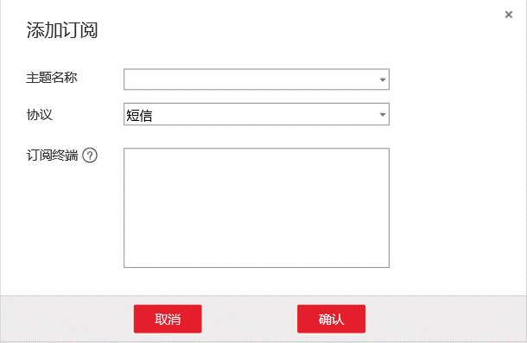

 |  | b. | 功能详解
 |  |  | 略，同三.4，除了把自动填充的主题换为可选择的主题下拉框

五. | 主题详情
 | a. | 原型图


 | b. | 包含内容
 |  | 详情：
 |  |  | 主题名称、主题URN、显示名、创建时间、订阅总数
 |  | 订阅列表
 |  |  | 和四.1的内容类似，只不过这里限定为显示当前主题的订阅，不赘述
 | c. | 操作
 |  |  | 添加订阅、发布消息
 |  |  | 与前面功能类似，不做赘述
 |  |  | 编辑显示名：
 |  |  |  | 点击编辑显示名，显示名编程可输入文本框，并在右边显示√和×。点击√保存显示名，退出编辑模式。点击×直接退出编辑模式。

告警定义
一. | 设计目的
 | 1. | 方便用户查看设备上报信息的总体情况。
 | 2. | 一种较通用的告警系统，方便用户CP制作产品原型，甚至可以先不开发后台，验证合理后再深入开发北向应用

二. | 功能概述
 | 用户创建告警主题，并把告警主题绑定到相关产品上，在规则系统配置告警。
 | 而后可以在告警概览中查看特定告警主题下各产品设备的告警状态比例，也可以在告警设备查询中查看项目下各设备的告警信息。
 | 用户可以用多维度的设备群组去给设备上标签，告警概览和告警设备查询均支持群组Id筛选。

三. | 告警主题
 | 1. | 原型图


 |  | 2. | 表单内容
 |  |  | 主题名称：主题的英文名，符合程序变量名规则。在产品绑定时和规则触发告警时，使用这个名字。
 |  |  | 显示名：中文名称，便于用户查看管理。
 |  |  | 级别个数：该告警有多少个级别，系统最多支持7个级别，每个级别有他特定的颜色。
 |  |  | 告警设备数：处在告警状态的设备数量
 |  |  | 设备数：绑定该告警主题的所有产品下的设备总数
 |  |  | 操作：
 |  |  |  | 概览：点击进入告警主题的详情
 |  |  |  | 删除：点击弹出确认框，用户确认后删除。关联该告警主题的产品的关联数据也一并删除。
 |  | 3. | 项目下拉列表
 |  |  | 告警放在项目下，初始状态下为用户第一个创建的项目。
 |  |  | 更改项目，显示不同项目下的告警定义。

四. | 新增告警定义
 | 1. | 原型图


 | 2. | 包含内容
 |  | a. | 告警名称
 |  |  | 英文名，规则与程序变量名相似。这个名字会在规则引擎中被用到。
 |  | b. | 告警显示名
 |  |  | 中文名称，便于用户理解辨识。
 |  | c. | 简介
 |  |  | 简介文本，详细描述
 |  | d. | 告警等级
 |  |  | 该等级是一个表，列包括级别，颜色，显示名，描述。
 |  |  | 级别：
 |  |  |  | 该条告警是第几级，由系统自动生成，第几行就是第几级。
 |  |  | 颜色：
 |  |  |  | 该告警等级的颜色，创建时，系统分配默认颜色。
 |  |  |  | 用户点击颜色块，会弹出调色板，用来编辑该颜色。
 |  |  | 显示名
 |  |  |  | 该等级告警的昵称，如轻度污染，中度污染，重度污染。
 |  |  | 描述
 |  |  |  | 该等级告警的描述，通常填写触发该等级告警的条件描述。
 | 3. | 告警等级编辑交互
 |  | 一个告警定义，最多支持7个等级的告警。
 |  | a. | 增加告警级别
 |  |  | 点击加号，新增一行数据，自动填充系统默认的颜色。告警等级数+1。
 |  |  | 系统默认颜色，前端可以写个Json或者直接写在JS代码里，按最高等级和当前等级2个维度配置。
 |  |  | 新增时，如果用户没有编辑过颜色，则所有行颜色更新。如果用户编辑过，则只给新增的那一列填充默认颜色。
 |  |  | 推荐用户最后再更新颜色。
 |  |  | 当新增等级超过7个时，弹出响应提示信息。
 |  | b. | 删除级别
 |  |  | 点击删除，删掉本条数据，级别那一列自动更新
 |  |  | 颜色那一列，如果用户没有编辑过，则自动更新。
 | 4. | 确认、撤销和跳转交互
 |  | 该页面只能从2个地方跳转，一个是告警定义列表中点击新增跳转过来的，一个是告警概览中点击修改跳转过来的。
 |  | 面包屑处应反映跳转来源，如右图所示
 |  | 确认或撤销后都会跳转回之前的页面

五. | 告警概览
 | 1. | 原型图


 | 2. | 基本信息
 |  | a. | 含如下内容
 |  |  | 主题ID，主题名，显示名，等级数，创建时间，简介
 |  | b. | 编辑交互
 |  |  | 点击编辑，跳转告警编辑页面，和新增告警页面是同一个页面。
 | 3. | 设备概览
 |  | 设备概览显示特定群组下各产品告警状态比例情况。没有输入群组Id则是对所有相关设备的统计。
 |  | a. | 包含内容
 |  |  | 关联设备数，群组ID输入框，查找按钮
 |  |  | 各产品的告警状况统计图
 |  | b. | 告警状况统计图内容
 |  |  | 1) | 显示各告警占比的饼图，饼图颜色根据告警等级统一设计（色值可以和美术交流确定）。
 |  |  | 2) | 右侧显示告警等级，设备数量，所占比例，小数点精确1位
 |  |  | 3) | 显示产品名称
 |  | c. | 群组查找
 |  |  | 输入群组ID，点击放大镜查找，则统计的是该群组下和其子孙群组的设备的统计情况。
 |  |  | 输入群组ID查找后，输入框会有个x号，点击叉号清除文本框，再次发送查找请求，查询所有相关设备的情况。

六. | 告警设备查询
 | 1. | 原型图


 | 2. | 功能概述
 |  | 用户选择特定项目下特定告警主题，展示这个主题下各设备的告警状况。如果设备告警级别为0则不显示。
 |  | 如果用户输入群组ID，则只查找该群组和其子孙群组下的设备。
 | 3. | 包含内容
 |  | 项目选择下拉框，告警主题选择下拉列表，群组ID查找，设备告警信息表单
 | 4. | 表单内容
 |  | 设备标示名：设备的标示名，点击跳转设备详情
 |  | 设备显示名：设备的显示名
 |  | 所属产品：设备的所属产品，点击跳转对应产品详情
 |  | 告警类型：告警主题，点击跳转对应的告警主题详情
 |  | 告警级别：告警的级别，填充颜色根据级别做变化
 |  | 最近告警时间：最近一次上报消息触发告警的时间
 |  | 操作-设备影子：点击弹出设备影子的面板
 |  | 操作-忽略：忽略该警告（数据库删除这条告警数据，等下次再触发再显示）

后台管理模块
一. | 功能概述
 | 供超级管理员创建部门，更改用户部门等操作。
 | 提供权限功能，使不同部门的人只能看到自己关心和能被阅览的元素。

二. | 权限概述
 | 1. | 部门Id
 |  | 系统中每个用户都有个部门Id，创建之初部门Id为0。
 |  | Id为0，表示该用户是个人用户，只能访问到他创建的项目，产品，设备等信息。
 |  | Id为-1，表示该用户是超级管理员，可以修改平台一切信息。
 |  | Id为正整数，表示该用户是部门用户，系统中各元素的访问权限受所在部门约束。
 | 2. | 权限概述
 |  | a. | 项目
 |  |  | 1) | 系统管理员可创建编辑项目
 |  |  | 2) | 部门用户，可以看到当前部门和其父级部门的项目。
 |  | b. | 项目下的元素——产品，规则，主题
 |  |  | 产品、规则、主题都是放在项目下，能看到项目，就能看到这些元素。
 |  |  | 只有系统管理员，才能编辑这些元素。
 |  |  | 部门管理员，可以编辑规则的条件值。
 |  | c. | 设备/设备群组
 |  |  | 1) | 部门可以与若干个群组相关联，这是看到群组和设备的先决条件
 |  |  |  | 部门绑定的群组，各节点在单向图中不可相互到达（不可以同时添加某节点和某节点的子孙节点）。
 |  |  |  | 如果用户有部门，且部门不绑定任何群组，该部门下的用户无法看到任何群组和设备。
 |  |  | 2) | 部门成员，可以查看和编辑其绑定的群组和其子孙群组
 |  |  | 3) | 部门成员，可以查看其绑定群组和子孙群组的设备。
 |  |  |  | 如果该成员的角色是运维人员，则允许绑定和解绑设备。

 | 2. | 角色
 |  | 在角色管理页面设置。
 |  | 现在用户权限咱定这几个，超级管理员，系统管理员，部门管理员，操作员。
 |  | 高级角色拥有一起低级角色的权限。
 |  | a. | 超级管理员
 |  |  | 可以使用超级管理员系统，对平台账号进行管理
 |  |  | 超级管理员可创建公司
 |  | b. | 系统管理员
 |  |  | 倾向于对系统机制的研发调试，可以创建修改项目和产品，也可以创建和修改主题和订阅
 |  | c. | 部门管理员
 |  |  | 部门管理员，可以创建修改群组和规则。
 |  | d. | 操作员
 |  |  | 可以注册设备，删除设备，把设备加入群组，移除群组。向群组绑定规则。

二. | 部门详情
 | 1. | 原型图





 | 2. | 概述
 |  | 页面分左右两部分，左侧是部门的树，右侧是部门详情。
 |  | 左侧部门树分上下2部分，上方是部门树的操作按钮，下方是树。
 |  | 右侧是部门详情，包含部门名，Id，简介和子部门。
 | 3. | 部门添加修改删除操作
 |  | 部门树上方的操作区有3个按钮，分别为添加，修改，删除
 |  | 在部门树没有选中时，3个按钮置灰。
 |  | a. | 添加部门
 |  |  | 先选中部门树中的节点，点击添加部门，弹出右图窗口，用户确定后即在选中部门下添加子部门。在右上角展示错误信息。
 |  | b. | 修改部门
 |  |  | 先选中部门树中的节点，点击修改部门，弹出右图窗口，用户确定后即修改选中部门。
 |  | c. | 删除部门
 |  |  | 先选中部门，点击删除部门按钮，弹出2次确认框，确认后删除选中部门。
 |  |  | 删除后，其子部门一并删除。子部门的成员，上移到父级部门。
 | 4. | 部门管理展示信息
 |  | 展示部门名，部门Id，部门简介
 |  | 同时展示部门的子部门，点击子部门，更改部门树的选中状态为该子部门。
 | 5. | 操作权限
 |  | 超级管理员可以操作所有部门。
 |  | 部门管理员只能操作自己的部门和其子部门。
 |  | 如果没有权限，点击增加，修改等操作，则提示没有权限。

三. | 成员管理
 | 1. | 原型图


 | 2. | 禁止登陆/恢复激活
 |  | 点击禁止登陆或恢复激活，要有弹框2次确认，用户确认后执行相关操作。
 | 3. | 点击详情或用户名链接
 |  | 跳转对应角色详情页面
 | 4. | 权限
 |  | 超级管理员可以操作和查看所有部门。
 |  | 部门管理员只能操作和查看自己的部门和其子部门。
 |  | 操作员只能查看自己部门，并且没有任何操作权限。

4. | 角色详情
 | 1. | 原型图


 | 2. | 表单包含内容
 |  | 表单包含角色名，角色Id和各模块的操作码。
 |  | 操作码：
 |  | 一个4位2进制数，以十六进制数字展示。从首位到末位分别表示增删改查，1表示授权，0表示不授权。比如可以增伤改查，那就是1*8+1*4+1*2+1=15，16进制表示为F。
 | 3. | 编辑
 |  | 打开右上角的编辑模式，表中文字变成文本框。用户修改表单后，修改按钮变成可用状态。
 |  | 点击修改，保存数据，退出编辑模式。
 |  | 点击撤销，直接退出编辑模式。
 | 3. | 新增
 |  | 点击新增，弹出如图新增角色窗口。
 |  | 用户输入角色名后，点击确认，则新增一条数据色，初始各权限设置为0.

4. | 角色详情
 | 1. | 原型图


 | 2. | 包含内容
 |  | 用户Id，用户名字，重置秘钥，角色，所属部门
 | 3. | 重置秘钥操作
 |  | 点击重置密码，弹出如图窗口，初始确认为不可点击状态，输入符合长度的密码后，变为可点击态。点击确认重置密码，后关闭窗口。点击x和撤销直接关闭窗口。
 | 3. | 修改操作
 |  | 初始状态，修改按钮为不可用状态，当用户修改了相关信息，修改按钮变为如图状态。
 |  | 点击撤销返回到部门成员列表
 | 4. | 导航信息
 |  | 如果从后台管理-部门管理跳转过来，导航信息如图显示。
 |  | 如果直接点击1级菜单，导航显示角色信息->ID:XXXXX
 | 5. | 直接点击角色信息，展示自己的角色状态。
 |  | 但是只能查看自己的信息，重置密码。无法在这里修改自己的信息。

部门系统
一. | 设计目的
 | 1. | 便于企业各部门的账户做权限管理

二. | 功能概览



三. | 权限概述
 | 1. | 项目&产品
 |  | a. | 系统管理员可创建编辑项目
 |  | b. | 部门管理员可将其父节点系统管理员创建的项目引入部门，用于其部门成员对设备的添加和解绑。
 | 2. | 设备
 |  | a. | 部门成员只能看到当前部门和其子部门的设备
 |  | b. | 部门成员无法看到兄弟部门的设备
 | 3. | 规则
 |  | a. | 部门成员可以看到其父节点系统管理员创建的所有规则。
 |  | b. | 部门成员可以把可见的规则绑定到对应的群组。
 | 4. | 主题
 |  | a. | 部门成员可以看到其父节点系统管理员创建的所有规则。
 |  | b. | 部门成员可以把可见的规则绑定到对应的群组。
 | 5. | 群组
 |  | a. | 部门子节点只能看到当前节点编辑的群组
 |  | b. | 部门父节点可以看到所有子节点编辑的群组
 |  | c. | 同一个群组，不存在不同节点可见性不同的情况
 |  | d. | 群组只要可见，就是可编辑的

四. | 部门信息
 | 1. | 原型图



 | 2. | 功能概述
 |  | a. | 基础信息部分
 |  |  | 显示部门名称，部门Id和部门简介
 |  |  | 点击编辑按钮，下方出现取消和确认按钮，编辑按钮消失。
 |  |  | 部门名和简介可编辑，用户点击确认则保存，并退出编辑态；点击取消则直接退出编辑态；退出编辑态后，取消和确定按钮消失，编辑按钮重新出现。
 |  | b. | 子部门

 |  |  | 1) | 子部门展示
 |  |  |  | 展示当前部门下的所有子部门。
 |  |  |  | 所有部门用户均可见
 |  |  | 2) | 子部门删除
 |  |  |  | 点击部门上方的叉号，可删除部门，要有确认弹框。
 |  |  |  | 只有部门管理员可做此操作
 |  |  | 3) | 添加子部门
 |  |  |  | 点击添加部门，弹出如图所示对话框
 |  |  |  | 用户填写部门名称和简介后，点击确认则添加成功。
 |  |  |  | 部门名称可中文（2个字及以上），并且同一部门下的子部门名字不能重复。



 |  | c. | 部门项目
 |  |  | 1) | 部门继承其父级节点的项目
 |  |  | 2) | 继承过来的项目不可删除
 |  |  | 3） | 部门管理员可以引入新的项目，点击添加按钮，弹出右图所示窗口

五. | 部门成员管理
 | 1. | 原型图


 | 2. | 功能概述
 |  | 在成员管理中，部门成员可以看到该部门和其子部门下的所有成员信息，其中包括用户名，用户Id，所属部门的链接，身份，和操作项。
 |  | 用户Id可复制。
 |  | a. | 排序
 |  |  | 自己排最前，而后是按身份排，系统管理员>部门管理员>操作员>游客，而后按用户Id排序
 |  | b. | 用户信息修改
 |  |  | 1） | 交互操作
 |  |  |  | 点击修改，可修改项变为可编辑状态，修改按钮变为确认。
 |  |  |  | 点击确认发送请求，完成修改。
 |  |  | 2） | 用户名修改
 |  |  |  | 在可编辑态变为输入框
 |  |  |  | 所有人都可以修改自己的用户名。
 |  |  |  | 部门管理员可以修改表中所见非管理员的名字。
 |  |  | 3） | 身份
 |  |  |  | 在可编辑态变为下拉列表
 |  |  |  | 现有身份包括系统管理员，部门管理员，操作员和游客。
 |  |  |  | 部门管理员可以修改表中所见非管理员的身份。
 |  |  | 4） | 部门修改
 |  |  |  | 在阅读状态下，部门为超链接。
 |  |  |  | 在可编辑态变为下拉列表，展示当前部门和所有子部门。
 |  |  |  | 部门管理员可以修改表中所见非管理员的部门。
 |  | c. | 移除部门
 |  |  | 1） | 部门管理员可以把部门中的非管理
 |  |  | 2） | 移除部门有2次确认框
 |  |  | 3) | 成员被移除后，会在消息页签收到相关消息。
 |  | d. | 邀请成员

 |  |  | 点击邀请成员弹出右图窗口
 |  |  | 1） | 交互
 |  |  |  | 用户输入Id，点击邀请后发出邀请通知。
 |  |  |  | 通知成功则提示已发送，不成功则提示原因。
 |  |  |  | 已发送过提示邀请已发送，已经是部门成员则提示已在部门。
 |  |  |  | 邀请后，不要关闭窗口，点击x后关闭窗口

六. | 消息确认
 | 1. | 原型图


 | 2. | 功能概述
 |  | 展示邀请请或移除部门的通知。
 |  | 邀请项，点击确认加入部门，删除邀请。点击拒绝删除该条消息。
 |  | 移除部门点击确认则删除消息。

